PageContainer (表單面頁)
回目錄 | PageContainer (表單面頁) 可以視為 一個頁面的最外層框框
 | 透過 自定義功能區 可以模擬 H9000 online 的下方功能區

 | PageContainer 的 常用屬性
 | 屬性名 | 類型 | 功能說明 | 預設值 | 必備
 | title | string | 標題文字 | -
 | extra | React.ReactNode[] | 頁面 右上角的 自定義功能區 extra={[ <ModalFormMenu/>, <Dropdown placement='bottom' trigger={['hover']} destroyPopupOnHide={true} overlay={( <DropdownMenu/> )} > <Button type='link'> 功能 <DownOutlined/> </Button> </Dropdown> ] } | - |  | 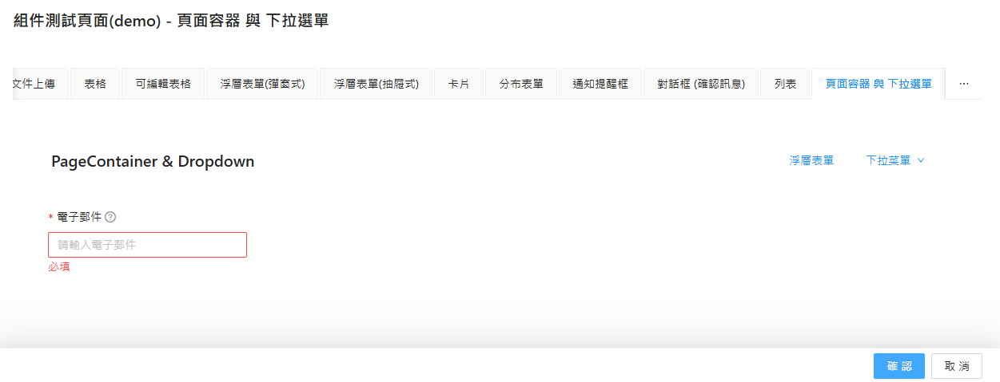

 | Dropdown (下拉菜單) 的 常用屬性
 | 屬性名 | 類型 | 功能說明 | 預設值 | 必備
 | placement | bottom | topLeft | topCenter | topRight | bottomLeft | bottomCenter | bottomRight | top | 菜單展開方向 | bottomLeft
 | trigger | click (按下展開) | hover (滑鼠移過去展開) | 菜單展開方式 | hover
 | destroyPopupOnHide | true(銷毀) | false(不銷毀) | 是否要 關閉後銷毀，可避免 焦點停留在 下拉選單的 menu 上 | FALSE
 | overlay | React.ReactNode | 設定展開的menu，裡面放 <Menu> 的相關頁面子頁面 | -

List (列表)
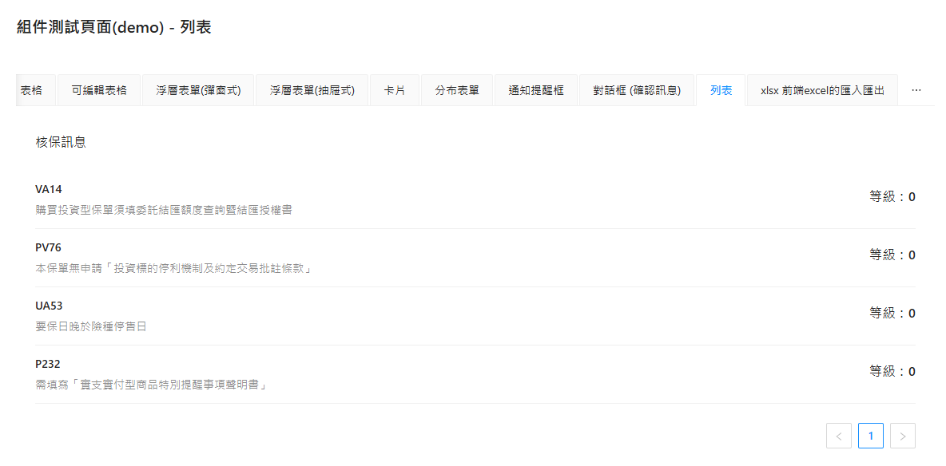
回目錄 | List (列表) 可用於 簡易的 Array 資料展示

 | List 的 常用屬性
 | 屬性名 | 類型 | 功能說明 | 預設值 | 必備
 | itemLayout | horizontal (水平) | vertical (垂直) | 布局 | horizontal
 | dataSource | any[] | 資料來源 | - | O
 | pagination | false | object | 開啟分頁設定 | FALSE
 | renderItem | (item) => ReactNode | 自定義畫面渲染 ＊ item = 逐筆資料 renderItem={(item) => ( <List.Item> <List.Item.Meta title={item.nbErrCode} // 標題 description={item.nbErrDesc} // 內文 /> <h3>{`等級：${item.severity}`}</h3> // 其他要顯示的內容 </List.Item> )} | - | O

 | pagination 的 常用屬性
 | 屬性名 | 類型 | 功能說明 | 預設值 | 必備
 | position | top | bottom | 分頁切換位置 | -
 | pageSize | number | 每頁顯示的比數 | 10

 | List.Item.Meta 的 常用屬性
 | 屬性名 | 類型 | 功能說明 | 預設值 | 必備
 | title | ReactNode | 列表元素的標題 | -
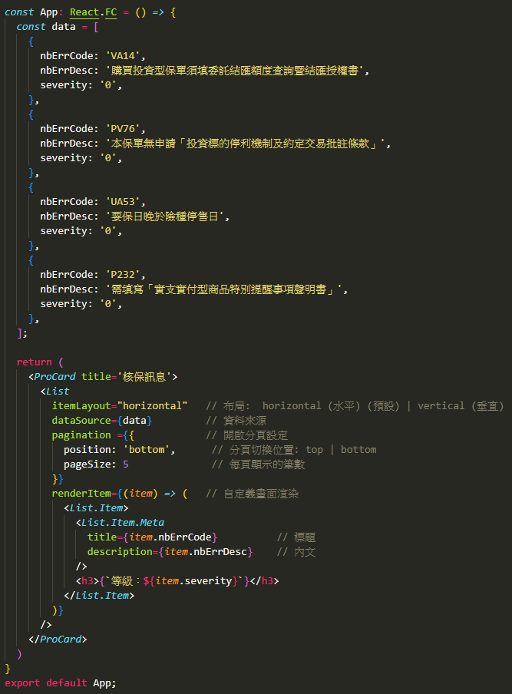
 | description | ReactNode | 列表元素的內文 | -

Modal (對話框)
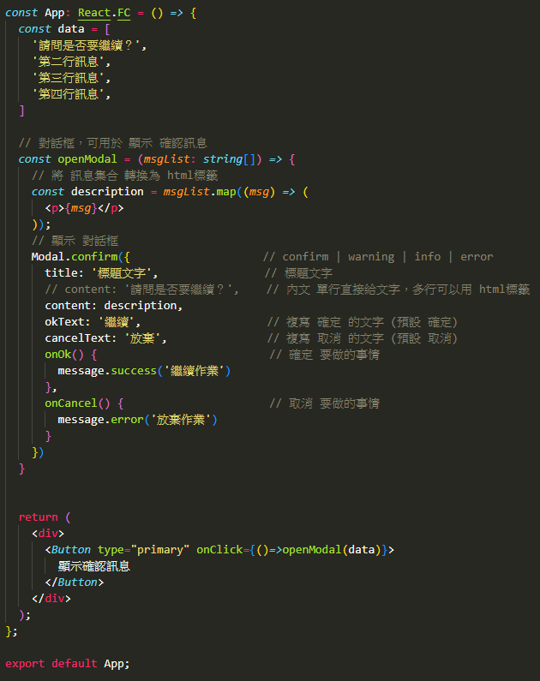
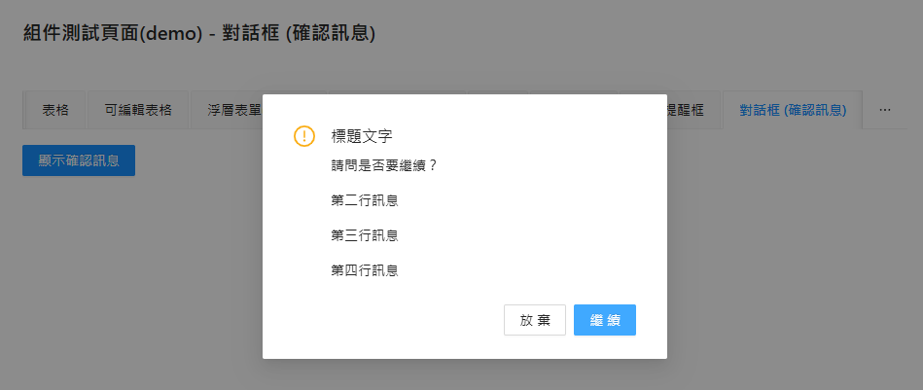
回目錄 | Modal (對話框) 是一種 訊息顯示方式
 | 可以用於 顯示確認訊息
 | 啟動後，會於畫面最上層 出現一個 確認訊息 的頁面
 | 會有 ok 和 cancel 兩個按鈕可以使用

 | ＊通常會設計為 函式，需要開啟時，透過 事件 呼叫函式進行啟動

 | Modal 的 常用屬性
 | 屬性名 | 類型 | 功能說明 | 預設值 | 必備
 | Modal.confirm | confirm | warning | info | error | 對話框的顯示類型，會影響開啟時的圖標 | - | O
 | title | string | ReactNode | 標題，單行直接給文字，多行可以用 html標籤 | - | O
 | content | string | ReactNode | 內文，單行直接給文字，多行可以用 html標籤 | -
 | okText | string | 複寫 確定 的文字 | 確定
 | cancelText | string | 複寫 取消 的文字 | 取消
 | onOk() | function | 確定 要做的事情 | - | O
 | onCancel() | function | 取消 要做的事情 | - | O

Notification (通知提醒框)
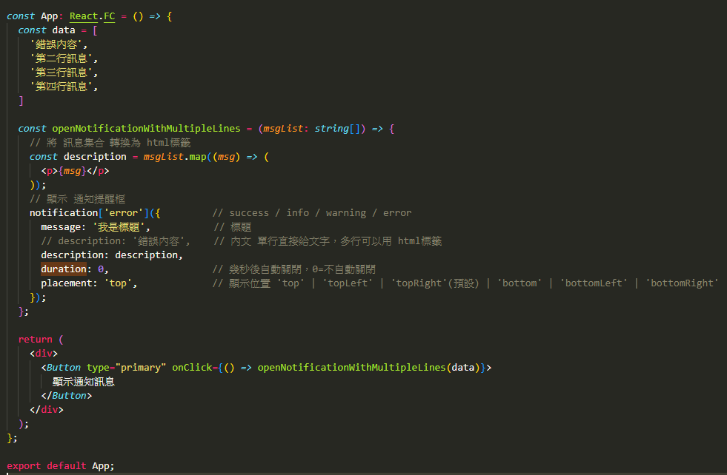
回目錄 | Notification (通知提醒框) 是一種 訊息提示方式
 | 可以用於 顯示提示訊息
 | 啟動後，會於畫面最上層 出現一個 提示訊息 的頁面 且 沒有額外按鈕

 | ＊通常會設計為 函式，需要開啟時，透過 事件 呼叫函式進行啟動

 | Notification 的 常用屬性
 | 屬性名 | 類型 | 功能說明 | 預設值 | 必備
 | notification['error'] | success | info | warning | error | 通知提醒框的顯示類型，會影響開啟時的圖標 | - | O
 | message | string | ReactNode | 標題，單行直接給文字，多行可以用 html標籤 | - | O
 | description | string | ReactNode | 內文，單行直接給文字，多行可以用 html標籤 | -
 | duration | number | 自動關閉時間(秒) ＊ 0 = 不會自動關閉 | 4.5
 | placement | top | topLeft | topRight | bottom | bottomLeft | bottomRight | 顯示位置 | topRight

ProForm (表單)
回目錄 | 常用屬性
 | 屬性名 | 類型 | 功能說明 | 中文說明 | 必備
 | onFinish | (values) => Promise | 表單提交時的回調，接收所有字段的值，返回 Promise 用於處理異步操作。 | 表單提交成功時的回調函數。
 | onValuesChange | (changed, all) => void | 當表單字段值改變時觸發，changed 是變更的字段，all 是所有字段的最新值。 | 表單字段值變化時的回調函數。
 | initialValues | object | 設置表單的初始值，對應表單字段的名稱和值。 | 設置表單的初始值。
 | formRef | React.Ref | 用於設定表單實例變數。 表單實例宣告： const formRef = useRef<ProFormInstance>() 調用方法： (1) 手動提交表單 formRef.current.submit() (2) 手動重置表單 formRef.current.resetFields() (3) 設定表單資料 (範例) formRef.current?.setFieldsValue({ username: 'newUsername', }) (4) 取得表單資料 (指定) const values = formRef.current?.getFieldsValue('username') (5) 取得表單資料 (全部) const values = formRef.current?.getFieldsValue() (6) 校驗表單 formRef.current.validateFields().then(values => { // 成功行為 }).catch(error => { // 失敗行為 }) | 設定表單實例 | O | 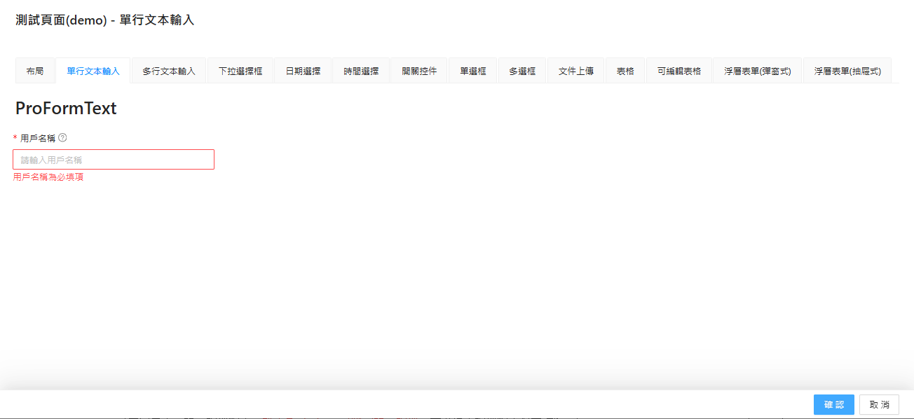
 | layout | horizontal'(水平) | 'vertical'(垂直) | 'inline'(行內) | 設置表單佈局：水平、垂直或行內佈局。 ＊通常設定為 'vertical'(垂直) | 設置表單佈局。 | O
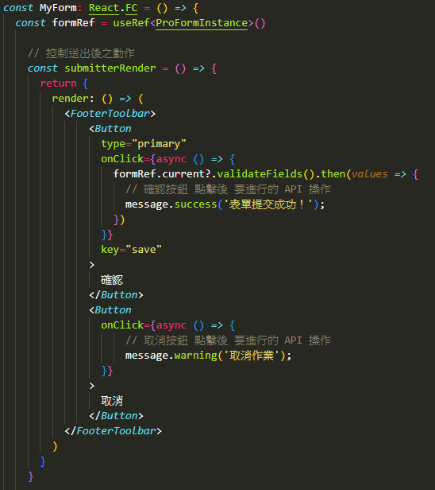
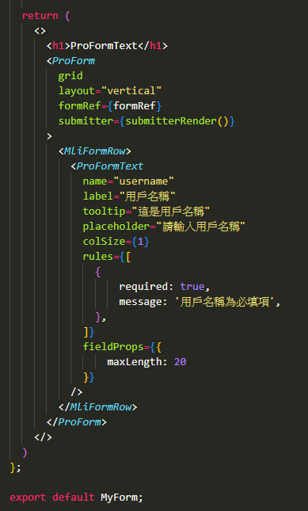
 | submitter | object | boolean | 自定義表單提交按鈕配置，設置為 false 可隱藏提交按鈕，或者傳入按鈕配置對象進行自定義。 | 自定義表單底部提交按鈕。 | O
 | grid | boolean | 是否啟用網格佈局，啟用後支持 colProps 等配置，用於控制響應式佈局。 | 是否啟用網格佈局。 | O
 | readonly | boolean | 是否讓表單進入只讀模式，所有表單字段將無法編輯。 | 是否啟用表單只讀模式。
 | syncToUrl | boolean | function | 是否將表單數據同步到 URL，或使用自定義函數處理同步邏輯。 | 是否同步表單數據到 URL。
 | ignoreRules | boolean | 是否忽略校驗規則，設置為 true 時將跳過所有校驗規則。 | 是否忽略校驗規則。
 | request | function | 用於加載表單數據的函數，返回的數據會自動填充到表單中，常用於異步獲取表單初始值。 | 用於異步加載表單數據的函數。
 | params | object | 傳遞給 request 的參數，當參數改變時會重新加載表單數據。 | 傳遞給 request 的參數。
 | validateTrigger | string | string[] | 設置校驗觸發方式，默認為 onChange 和 onBlur。 | 設置校驗觸發方式。
 | isKeyPressSubmit | boolean | 是否啟用鍵盤快捷提交，默認為 true，按下回車鍵會觸發表單提交。 | 是否啟用鍵盤快捷提交功能。
 | name | string | 表單的名稱，用於區分多個表單，特別是在嵌套表單的場景下。 | 表單的唯一名稱。
 | onReset | () => void | 點擊重置按鈕時觸發的回調函數。 | 表單重置時的回調函數。
 | onFinishFailed | (error) => void | 當表單提交校驗失敗時的回調函數，error 包含校驗失敗的字段和錯誤信息。 | 表單校驗失敗時的回調函數。
 | autoFocusFirstInput | boolean | 是否自動聚焦第一個可輸入的表單字段，默認為 true。 | 是否自動聚焦到第一個可輸入字段。

 | submitter 的屬性
 | 屬性名 | 類型 | 功能說明 | 中文說明
 | render | (props, dom) => ReactNode | 自定義提交區域的渲染方法。props 是按鈕的屬性，dom 是默認按鈕組件的渲染結果。 ＊(props, dom)：顯示 內建的 重置、提交 按鈕 ＊()：隱藏 內建的 重置、提交 按鈕 | 自定義提交區域渲染。
 | resetButtonProps | ButtonProps | false | 自定義重置按鈕的屬性，設置為 false 可以隱藏重置按鈕。 | 自定義重置按鈕屬性。
 | submitButtonProps | ButtonProps | false | 自定義提交按鈕的屬性，設置為 false 可以隱藏提交按鈕。 | 自定義提交按鈕屬性。
 | searchConfig | object | 自定義按鈕的文字內容 ＊resetText：重置按鈕的文字 ＊submitText：提交按鈕的文字 | 自定義按鈕文字內容。
 | renderSubmit | boolean | 是否渲染提交按鈕，默認為 true。 | 是否渲染提交按鈕。
 | renderReset | boolean | 是否渲染重置按鈕，默認為 true。 | 是否渲染重置按鈕。

ModalForm (浮層表單(彈窗式))
回目錄 | 「ModalForm 浮層表單(彈窗式)」是 ProForm 的變體
 | 特色是 使用 彈窗 方式打開頁面
 | 除了 ProForm 的原有屬性外，多增加 獨有屬性 來達成 控制的需求

 | 1. 設定 浮層表單 的 顯示控制變數
 | (1) const [visible, setVisible] = useState(false)
 | 2. 設定 按鈕(Button) 啟動 浮層表單
 | 透過 onClick 來 開啟 顯示浮層表單
 | (1) onClick={() => setVisible(true)}
 | 3. ModalForm 增加的必備屬性
 | (1) visible={visible} // 設定 控制顯示的變數
 | (2) onVisibleChange={setVisible} // 設定 視窗 X 時，要觸發 顯示控制變數 的修改
 | 4. ModalForm 的 submitterRender 中
 | (1) 取消按鈕 要執行 setVisible(false) 觸發 顯示控制變數 的修改
 | (2) 確認 和 取消 按鈕 不要使用底部顯示(FooterToolbar)

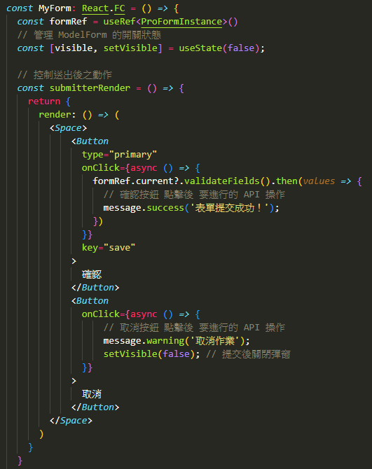
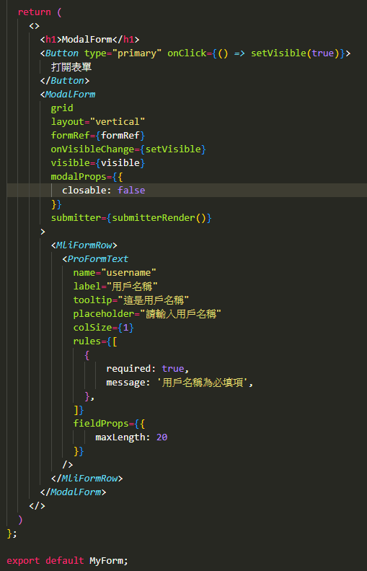
 | ModalForm 的 特殊屬性
 | 屬性名 | 類型 | 功能說明 | 預設值 | 必備
 | visible | true(顯示)/false(隱藏) | 控制浮層表單是否顯示 ＊搭配宣告 const [visible, setVisible] = useState(false) >> visible={visible} | FALSE | O
 | onVisibleChange | function | 改變浮層表單顯示的set方法 >> onVisibleChange={setVisible} | - | O
 | modalProps | object | 浮層表單的設定 | -

 | modalProps 的 常用屬性
 | 屬性名 | 類型 | 功能說明 | 預設值
 | destroyOnClose | true(銷毀)/false(不銷毀) | 浮層表單關閉時，是否銷毀表單的內容 ＊銷毀可以釋放記憶體 | FALSE
 | width | string | number | 寬度 | -
 | closable | true(顯示)/false(隱藏) | 是否顯示關閉按鈕（右上角的 × 按鈕） | TRUE
 | maskClosable | true(可以)/false(不可以) | 是否可以通過點擊蒙層來關閉 | TRUE

 | 常用屬性
 | 屬性名 | 類型 | 功能說明 | 預設值 | 必備
 | onFinish | (values) => Promise | 表單提交時的回調，接收所有字段的值，返回 Promise 用於處理異步操作。 | 表單提交成功時的回調函數。
 | onValuesChange | (changed, all) => void | 當表單字段值改變時觸發，changed 是變更的字段，all 是所有字段的最新值。 | 表單字段值變化時的回調函數。
 | initialValues | object | 設置表單的初始值，對應表單字段的名稱和值。 | 設置表單的初始值。
 | formRef | React.Ref | 用於設定表單實例變數。 表單實例宣告： const formRef = useRef<ProFormInstance>() 調用方法： (1) 手動提交表單 formRef.current.submit() (2) 手動重置表單 formRef.current.resetFields() (3) 設定表單資料 (範例) formRef.current?.setFieldsValue({ username: 'newUsername', }) (4) 取得表單資料 (指定) const values = formRef.current?.getFieldsValue(['username']) (5) 取得表單資料 (全部) const values = formRef.current?.getFieldsValue() (6) 校驗表單 formRef.current.validateFields().then(values => { // 成功行為 }).catch(error => { // 失敗行為 }) | 設定表單實例 | O
 | layout | horizontal'(水平) | 'vertical'(垂直) | 'inline'(行內) | 設置表單佈局：水平、垂直或行內佈局。 ＊通常設定為 'vertical'(垂直) | 設置表單佈局。 | O
 | submitter | object | boolean | 自定義表單提交按鈕配置，設置為 false 可隱藏提交按鈕，或者傳入按鈕配置對象進行自定義。 | 自定義表單底部提交按鈕。 | O
 | grid | boolean | 是否啟用網格佈局，啟用後支持 colProps 等配置，用於控制響應式佈局。 | 是否啟用網格佈局。 | O
 | readonly | boolean | 是否讓表單進入只讀模式，所有表單字段將無法編輯。 | 是否啟用表單只讀模式。
 | syncToUrl | boolean | function | 是否將表單數據同步到 URL，或使用自定義函數處理同步邏輯。 | 是否同步表單數據到 URL。
 | ignoreRules | boolean | 是否忽略校驗規則，設置為 true 時將跳過所有校驗規則。 | 是否忽略校驗規則。
 | request | function | 用於加載表單數據的函數，返回的數據會自動填充到表單中，常用於異步獲取表單初始值。 | 用於異步加載表單數據的函數。
 | params | object | 傳遞給 request 的參數，當參數改變時會重新加載表單數據。 | 傳遞給 request 的參數。
 | validateTrigger | string | string[] | 設置校驗觸發方式，默認為 onChange 和 onBlur。 | 設置校驗觸發方式。
 | isKeyPressSubmit | boolean | 是否啟用鍵盤快捷提交，默認為 true，按下回車鍵會觸發表單提交。 | 是否啟用鍵盤快捷提交功能。
 | name | string | 表單的名稱，用於區分多個表單，特別是在嵌套表單的場景下。 | 表單的唯一名稱。
 | onReset | () => void | 點擊重置按鈕時觸發的回調函數。 | 表單重置時的回調函數。
 | onFinishFailed | (error) => void | 當表單提交校驗失敗時的回調函數，error 包含校驗失敗的字段和錯誤信息。 | 表單校驗失敗時的回調函數。
 | autoFocusFirstInput | boolean | 是否自動聚焦第一個可輸入的表單字段，默認為 true。 | 是否自動聚焦到第一個可輸入字段。

 | submitter 的 常用屬性
 | 屬性名 | 類型 | 功能說明 | 中文說明
 | render | (props, dom) => ReactNode | 自定義提交區域的渲染方法。props 是按鈕的屬性，dom 是默認按鈕組件的渲染結果。 ＊(props, dom)：顯示 內建的 重置、提交 按鈕 ＊()：隱藏 內建的 重置、提交 按鈕 | 自定義提交區域渲染。
 | resetButtonProps | ButtonProps | false | 自定義重置按鈕的屬性，設置為 false 可以隱藏重置按鈕。 | 自定義重置按鈕屬性。
 | submitButtonProps | ButtonProps | false | 自定義提交按鈕的屬性，設置為 false 可以隱藏提交按鈕。 | 自定義提交按鈕屬性。
 | searchConfig | object | 自定義按鈕的文字內容 ＊resetText：重置按鈕的文字 ＊submitText：提交按鈕的文字 | 自定義按鈕文字內容。
 | renderSubmit | boolean | 是否渲染提交按鈕，默認為 true。 | 是否渲染提交按鈕。
 | renderReset | boolean | 是否渲染重置按鈕，默認為 true。 | 是否渲染重置按鈕。

DrawerForm (浮層表單(抽屜式))
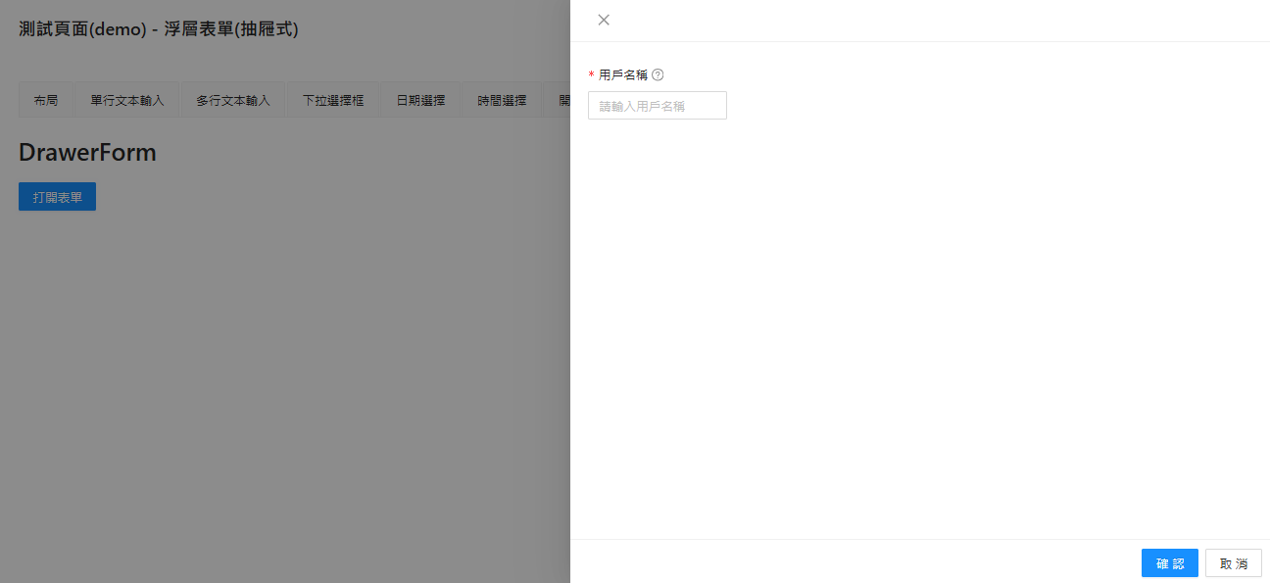
回目錄 | 「DrawerForm 浮層表單(抽屜式)」是 ProForm 的變體
 | 特色是 使用 右側抽屜 方式打開頁面
 | 除了 ProForm 的原有屬性外，多增加 獨有屬性 來達成 控制的需求

 | 1. 設定 浮層表單 的 顯示控制變數
 | (1) const [visible, setVisible] = useState(false)
 | 2. 設定 按鈕(Button) 啟動 浮層表單
 | 透過 onClick 來 開啟 顯示浮層表單
 | (1) onClick={() => setVisible(true)}
 | 3. DrawerForm 增加的必備屬性
 | (1) visible={visible} // 設定 控制顯示的變數
 | (2) onVisibleChange={setVisible} // 設定 視窗 X 時，要觸發 顯示控制變數 的修改
 | 4. DrawerForm 的 submitterRender 中
 | (1) 取消按鈕 要執行 setVisible(false) 觸發 顯示控制變數 的修改
 | (2) 確認 和 取消 按鈕 不要使用底部顯示(FooterToolbar)

 | DrawerForm 的 特殊屬性
 | 屬性名 | 類型 | 功能說明 | 預設值 | 必備
 | visible | true(顯示)/false(隱藏) | 控制浮層表單是否顯示 ＊搭配宣告 const [visible, setVisible] = useState(false) >> visible={visible} | FALSE | O
 | onVisibleChange | function | 改變浮層表單顯示的set方法 >> onVisibleChange={setVisible} | - | O
 | drawerProps | object | 浮層表單的設定 | -

 | drawerProps 的 常用屬性
 | 屬性名 | 類型 | 功能說明 | 預設值
 | destroyOnClose | true(銷毀)/false(不銷毀) | 浮層表單關閉時，是否銷毀表單的內容 ＊銷毀可以釋放記憶體 | FALSE
 | width | string | number | 寬度 | -
 | closable | true(顯示)/false(隱藏) | 是否顯示關閉按鈕（右上角的 × 按鈕） | TRUE
 | maskClosable | true(可以)/false(不可以) | 是否可以通過點擊蒙層來關閉 | TRUE

 | 常用屬性
 | 屬性名 | 類型 | 功能說明 | 預設值 | 必備
 | onFinish | (values) => Promise | 表單提交時的回調，接收所有字段的值，返回 Promise 用於處理異步操作。 | 表單提交成功時的回調函數。
 | onValuesChange | (changed, all) => void | 當表單字段值改變時觸發，changed 是變更的字段，all 是所有字段的最新值。 | 表單字段值變化時的回調函數。
 | initialValues | object | 設置表單的初始值，對應表單字段的名稱和值。 | 設置表單的初始值。
 | formRef | React.Ref | 用於設定表單實例變數。 表單實例宣告： const formRef = useRef<ProFormInstance>() 調用方法： (1) 手動提交表單 formRef.current.submit() (2) 手動重置表單 formRef.current.resetFields() (3) 設定表單資料 (範例) formRef.current?.setFieldsValue({ username: 'newUsername', }) (4) 取得表單資料 (指定) const values = formRef.current?.getFieldsValue(['username']) (5) 取得表單資料 (全部) const values = formRef.current?.getFieldsValue() (6) 校驗表單 formRef.current.validateFields().then(values => { // 成功行為 }).catch(error => { // 失敗行為 }) | 設定表單實例 | O | 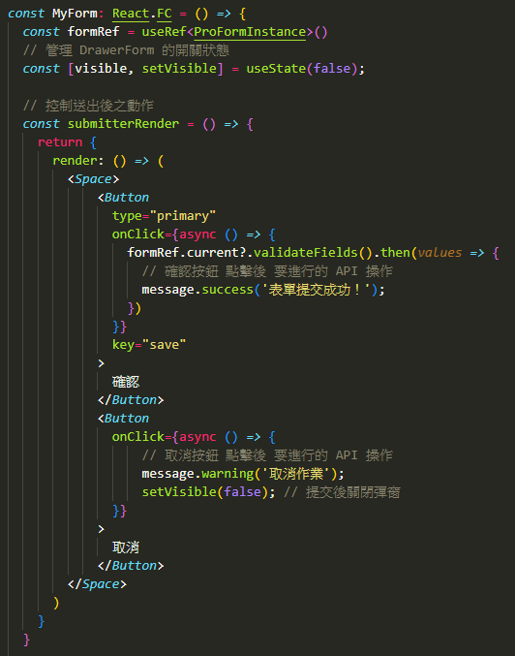 | 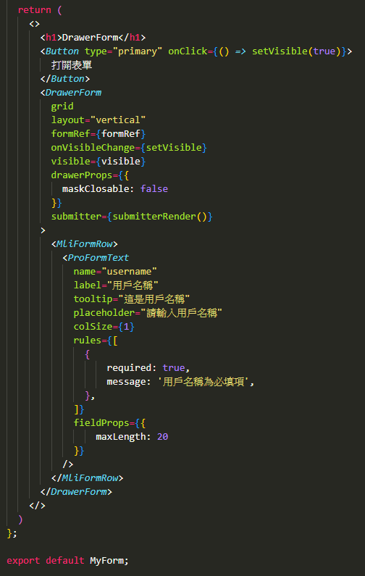
 | layout | horizontal'(水平) | 'vertical'(垂直) | 'inline'(行內) | 設置表單佈局：水平、垂直或行內佈局。 ＊通常設定為 'vertical'(垂直) | 設置表單佈局。 | O
 | submitter | object | boolean | 自定義表單提交按鈕配置，設置為 false 可隱藏提交按鈕，或者傳入按鈕配置對象進行自定義。 | 自定義表單底部提交按鈕。 | O
 | grid | boolean | 是否啟用網格佈局，啟用後支持 colProps 等配置，用於控制響應式佈局。 | 是否啟用網格佈局。 | O
 | readonly | boolean | 是否讓表單進入只讀模式，所有表單字段將無法編輯。 | 是否啟用表單只讀模式。
 | syncToUrl | boolean | function | 是否將表單數據同步到 URL，或使用自定義函數處理同步邏輯。 | 是否同步表單數據到 URL。
 | ignoreRules | boolean | 是否忽略校驗規則，設置為 true 時將跳過所有校驗規則。 | 是否忽略校驗規則。
 | request | function | 用於加載表單數據的函數，返回的數據會自動填充到表單中，常用於異步獲取表單初始值。 | 用於異步加載表單數據的函數。
 | params | object | 傳遞給 request 的參數，當參數改變時會重新加載表單數據。 | 傳遞給 request 的參數。
 | validateTrigger | string | string[] | 設置校驗觸發方式，默認為 onChange 和 onBlur。 | 設置校驗觸發方式。
 | isKeyPressSubmit | boolean | 是否啟用鍵盤快捷提交，默認為 true，按下回車鍵會觸發表單提交。 | 是否啟用鍵盤快捷提交功能。
 | name | string | 表單的名稱，用於區分多個表單，特別是在嵌套表單的場景下。 | 表單的唯一名稱。
 | onReset | () => void | 點擊重置按鈕時觸發的回調函數。 | 表單重置時的回調函數。
 | onFinishFailed | (error) => void | 當表單提交校驗失敗時的回調函數，error 包含校驗失敗的字段和錯誤信息。 | 表單校驗失敗時的回調函數。
 | autoFocusFirstInput | boolean | 是否自動聚焦第一個可輸入的表單字段，默認為 true。 | 是否自動聚焦到第一個可輸入字段。

 | submitter 的 常用屬性
 | 屬性名 | 類型 | 功能說明 | 中文說明
 | render | (props, dom) => ReactNode | 自定義提交區域的渲染方法。props 是按鈕的屬性，dom 是默認按鈕組件的渲染結果。 ＊(props, dom)：顯示 內建的 重置、提交 按鈕 ＊()：隱藏 內建的 重置、提交 按鈕 | 自定義提交區域渲染。
 | resetButtonProps | ButtonProps | false | 自定義重置按鈕的屬性，設置為 false 可以隱藏重置按鈕。 | 自定義重置按鈕屬性。
 | submitButtonProps | ButtonProps | false | 自定義提交按鈕的屬性，設置為 false 可以隱藏提交按鈕。 | 自定義提交按鈕屬性。
 | searchConfig | object | 自定義按鈕的文字內容 ＊resetText：重置按鈕的文字 ＊submitText：提交按鈕的文字 | 自定義按鈕文字內容。
 | renderSubmit | boolean | 是否渲染提交按鈕，默認為 true。 | 是否渲染提交按鈕。
 | renderReset | boolean | 是否渲染重置按鈕，默認為 true。 | 是否渲染重置按鈕。

StepsForm (分步表單)
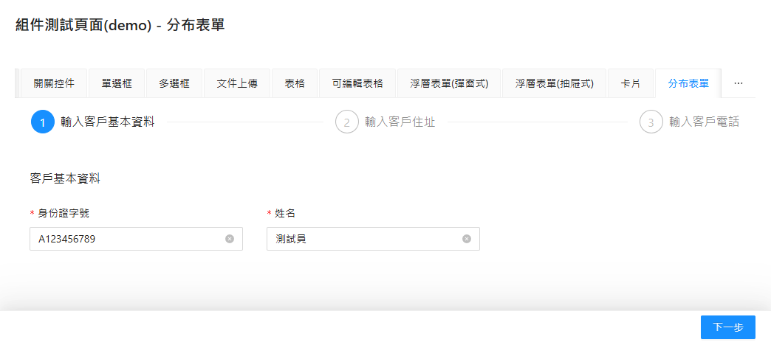
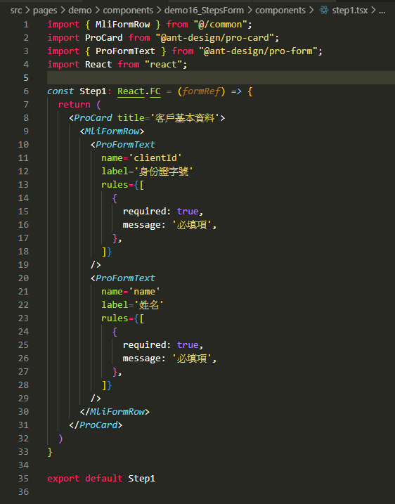
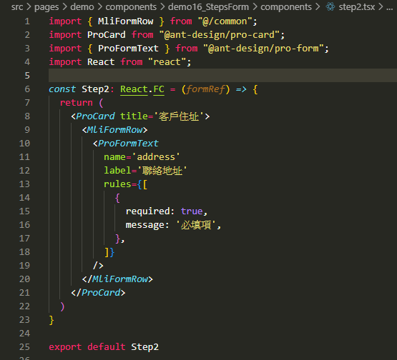
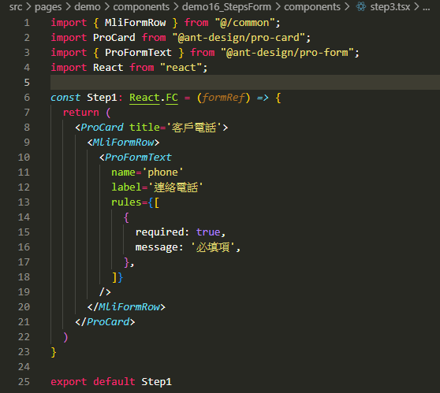
回目錄 | 「StepsForm (分步表單)」是 ProForm 的變體
 | 特色是 分步驟執行頁面
 | 除了 ProForm 的原有屬性外，多增加 獨有屬性 來達成 分步驟執行的需求
 | 架構上，需要使用【StepsForm】來將 各步驟【StepsForm.StepForm】包起來
 | 為了程式碼的簡潔，各步驟的頁面，會設定為 子頁面
 | formRef 設定在 【StepsForm.StepForm】 中，並透過 props 傳遞給 各步驟的子頁面

 | StepsForm (外層) 常用屬性
 | 屬性 | 類型 | 說明 | 預設值 | 必備
 | current | number | 起始步驟，從 0 開始計算 (0=步驟1) | 0
 | onCurrentChange | (current:number)=>void | 步驟改變時，觸發的事件 ＊參數為 完成的步驟數 | -
 | onFinish | async (values:T)=>void | 最後一個步驟完成時(提交)，觸發的事件 ＊單獨使用，按鈕為預設的【以前的, 下一步/提交】 ＊通常搭配 submitter 使用，重新設定 按鈕文字 ＊values 為 提交的數值 ＊name 需要設定為 ['該步驟名稱','該欄位名稱'] 才會有資料 | - | O
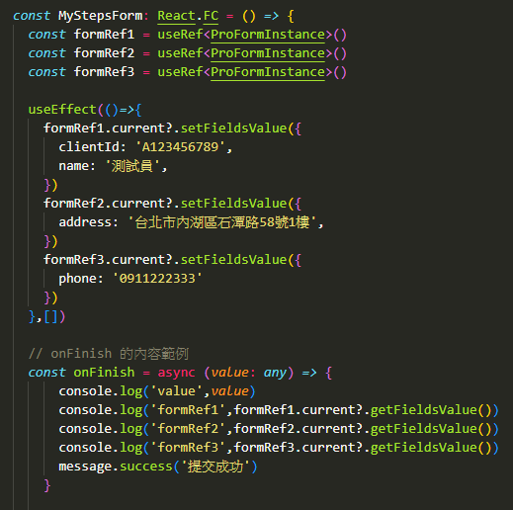
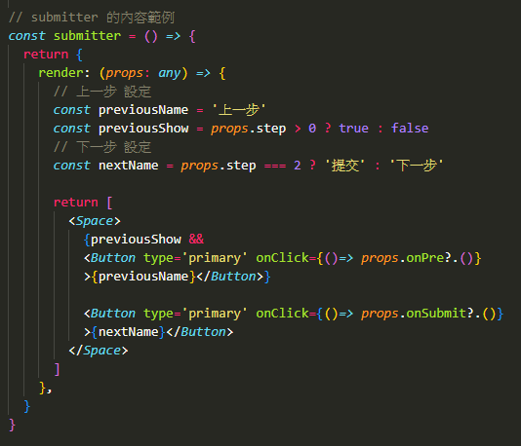
 | submitter | object | boolean | 自定義步驟更換按鈕 ＊props 有該步驟的資訊，props.step = 步驟數 ＊上一步事件 = props.onPre?.() 【會自動觸發校驗】 ＊下一步事件 = props.onSubmit?.() 【會自動觸發校驗】 submitter={submitter()} const submitter = () => { return { render: (props: any) => { // 上一步 設定 const previousName = '上一步' const previousShow = props.step > 0 ? true : false // 下一步 設定 const nextName = props.step === 2 ? '提交' : '下一步' return [ <Space> {previousShow && <Button type='primary' onClick={()=> props.onPre?.()} >{previousName}</Button>} <Button type='primary' onClick={()=> props.onSubmit?.()} >{nextName}</Button> </Space> ] } } } | - | O | 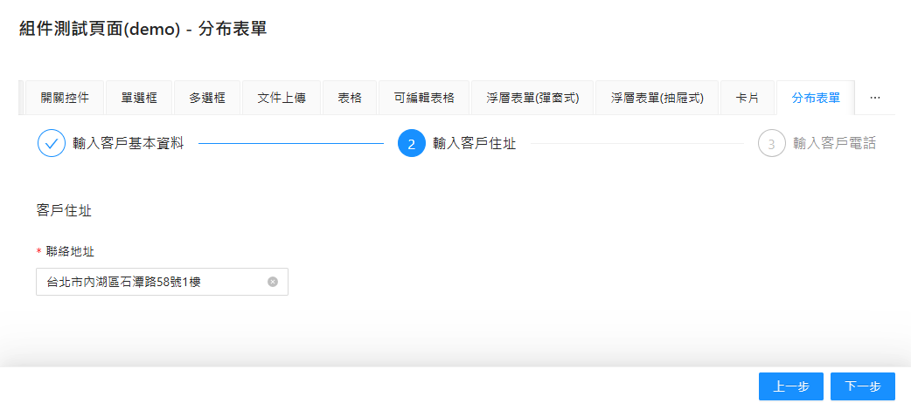
 | containerStyle | React.CSSProperties | 設定 CSS 樣式 ＊因為 預設的步驟子頁面的寬度比較窄，所以 通常會手動將 寬度(width) 拉大 containerStyle={{ width: '100%' }} | -

 | StepsForm.StepForm (內層) 常用屬性
 | 屬性 | 類型 | 說明 | 預設值 | 必備
 | title | string | 步驟的標題 | - | O
 | name | string | number | 表單字段的唯一標識，對應後端字段名。 | -
 | grid | true(啟用) / false(不啟用) | 是否啟用網格佈局，啟用後支持 colProps 等配置，用於控制響應式佈局。 | FALSE
 | formRef | React.Ref | 用於設定表單實例變數。 表單實例宣告： const formRef = useRef<ProFormInstance>() ＊每個步驟 設定 各自的 formRef，並透過 props 傳遞給 該步驟的子頁面 使用 調用方法： (1) 手動提交表單 formRef.current.submit() (2) 手動重置表單 formRef.current.resetFields() (3) 設定表單資料 (範例) formRef.current?.setFieldsValue({ username: 'newUsername', }) (4) 取得表單資料 (指定) const values = formRef.current?.getFieldsValue(['username']) (5) 取得表單資料 (全部) const values = formRef.current?.getFieldsValue() (6) 校驗表單 formRef.current.validateFields().then(values => { // 成功行為 }).catch(error => { // 失敗行為 }) | - | O | 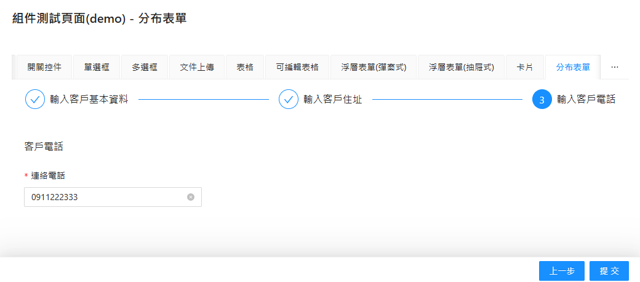 | 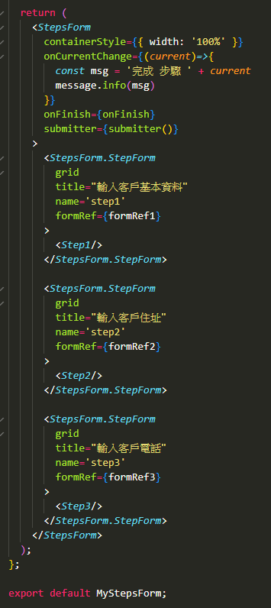

MliFormRow & MliFormCol (布局)
回目錄 | MliFormRow (行布局) / MliFormCol (列布局)
 | 1. 透過 EIS 封裝的 Antd 的 Row 和 Col 組件，增加了 響應式布局 的設定
 | 2. MliFormRow 底下的組件，可透過 colSize 設定要佔幾欄 (預設值 一欄)

 | 響應式布局
 | 螢幕寬度 | 展示欄位
 | 螢幕 < 576px | 一欄
 | 螢幕 ≥ 768px | 兩欄
 | 螢幕 ≥ 992px | 三欄
 | 螢幕 ≥ 1200px | 四欄

 | MliFormRow 常用屬性
 | 屬性名稱 | 類型 | 描述 | 預設值
 | gutter | number 或 object | 設置列之間的間距 | 0
 | align | top、middle、bottom | 垂直對齊方式 | top
 | justify | start、end、center、 space-around、 space-between、space-evenly | 水平對齊方式 | start
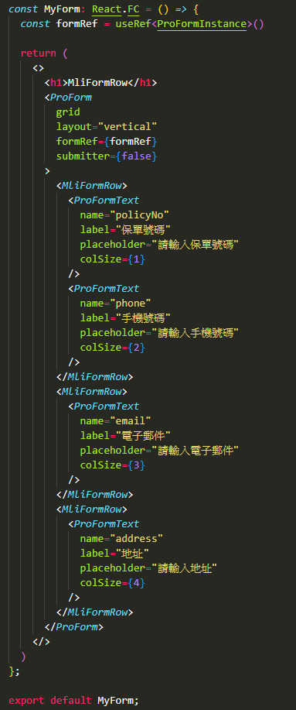
 | wrap | boolean | 是否允許換行 設置為 false 會禁止換行 | TRUE

ProFormText (單行文本輸入)
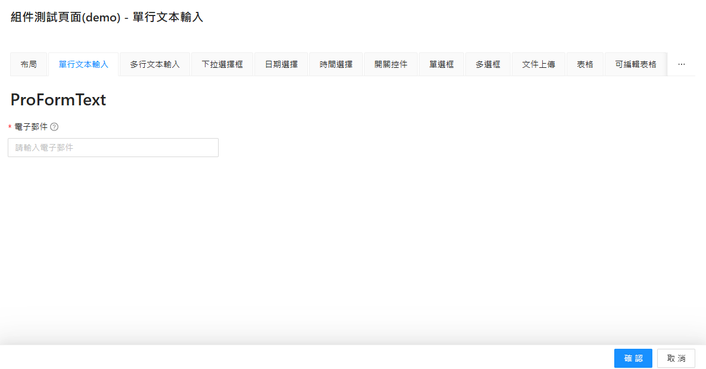
回目錄 | 通用屬性
 | 屬性名 | 類型 | 功能說明 | 預設值 | 必備
 | name | string | number | 欄位代碼 | - | O
 | label | ReactNode | 欄位的中文名稱 | - | O
 | tooltip | string | ReactNode | 提示文字 | -
 | placeholder | string | string[] | 輸入框的占位提示文字 | -
 | rules | Rule[] | 校驗規則 | -
 | readonly | true(啟用) | false(停用) | 是否啟用只讀模式 | FALSE
 | fieldProps | object | 屬性設定 | - | O
 | width | string | number | 寬度設置 | -
 | colSize | number | 響應式布局的欄位佔比 | 1
 | addonBefore | ReactNode | 輸入框前置內容。 | -
 | addonAfter | ReactNode | 輸入框後置內容。 | -

 | fieldProps：屬性設定
 | 屬性名 | 類型 | 功能說明 | 預設值
 | value | string | number | 設置輸入框內部的初始值。 | -
 | defaultValue | string | number | 設置輸入框的默認值。 | -
 | placeholder | string | 設置輸入框中顯示的佔位提示內容。 | -
 | maxLength | number | 限制輸入框中允許輸入的最大字數。 | -
 | showCount | true(顯示) | false(不顯示) | 是否顯示輸入框當前字數和最大字數統計。 | FALSE
 | disabled | true(啟用) | false(停用) | 設置輸入框為不可編輯狀態。 | FALSE
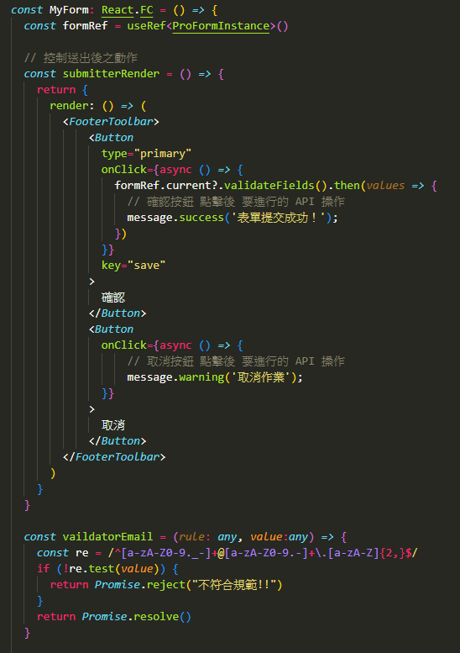
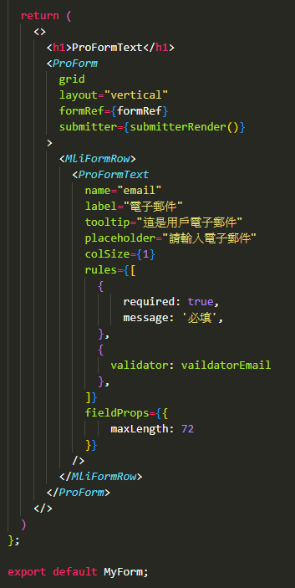
 | onChange | function | 當輸入框的內容發生變化時的回調函數。 | -
 | onFocus | function | 當輸入框獲得焦點時的回調函數。 | -
 | onBlur | function | 當輸入框失去焦點時的回調函數。 | -
 | allowClear | true(顯示) | false(不顯示) | 是否顯示輸入框右側的清除按鈕。 | TRUE
 | style | CSS樣式 | 控制輸入框的外觀樣式。 | -
 | addonBefore | React.ReactNode | 輸入框前面顯示的附加內容。 | -
 | addonAfter | React.ReactNode | 輸入框後面顯示的附加內容。 | -
 | prefix | React.ReactNode | 輸入框內部左側的圖標內容。 | -
 | suffix | React.ReactNode | 輸入框內部右側的圖標內容。 | -

 | rules：校驗規則
 | 屬性名 | 類型 | 功能說明 | 預設值
 | required | true(啟用) | false(停用) | 設置字段是否必須輸入。 | FALSE
 | message | string | 當校驗條件不滿足時顯示的錯誤提示。 | -
 | min | number | 設置數字輸入的最小值。 | -
 | max | number | 設置數字輸入的最大值。 | -
 | len | number | 限制輸入內容的字符數必須等於指定值。 | -
 | minLength | number | 限制輸入內容的最少字符數。 | -
 | maxLength | number | 限制輸入內容的最多字符數。 | -
 | pattern | 正則表達式 | 使用正則校驗輸入內容是否符合要求。 | -
 | validator | function | 自定義校驗邏輯，支持異步校驗。 (詳見右邊範例) ＊ 正確 回傳：return Promise.resolve() ＊ 錯誤 回傳：return Promisereject(錯誤訊息) | -
 | type | RuleType | 預設類型（如 string, number, email, url）。 | -
 | whitespace | true(禁止) | false(不禁止) | 是否禁止僅輸入空白符 | FALSE

ProFormTextArea (多行文本輸入)
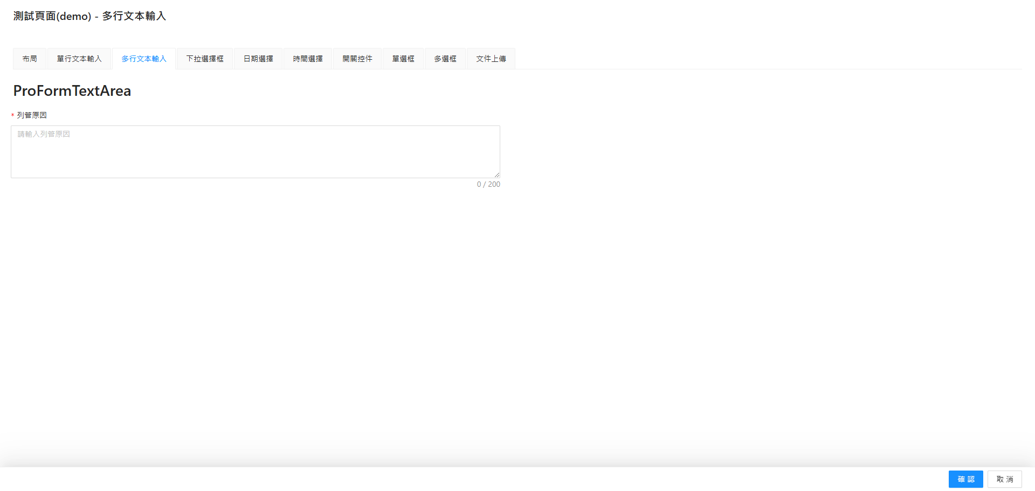
回目錄 | 通用屬性
 | 屬性名 | 類型 | 功能說明 | 預設值 | 必備
 | name | string | number | 欄位代碼 | - | O
 | label | ReactNode | 欄位的中文名稱 | - | O
 | tooltip | string | ReactNode | 提示文字 | -
 | placeholder | string | string[] | 輸入框的占位提示文字 | -
 | rules | Rule[] | 校驗規則 | -
 | readonly | true(啟用) | false(停用) | 是否啟用只讀模式 | FALSE
 | fieldProps | object | 屬性設定 | - | O
 | width | string | number | 寬度設置 | -
 | colSize | number | 響應式布局的欄位佔比 | 1

 | fieldProps：屬性設定
 | 屬性名 | 類型 | 功能說明 | 預設值
 | value | string | number | 設置輸入框內部的初始值。 | -
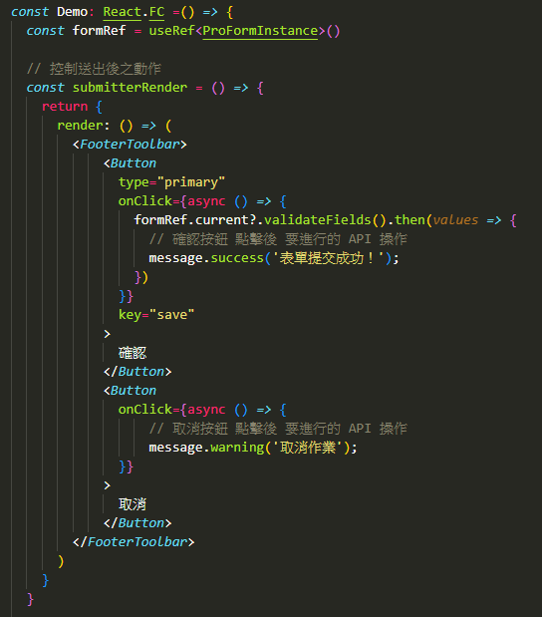
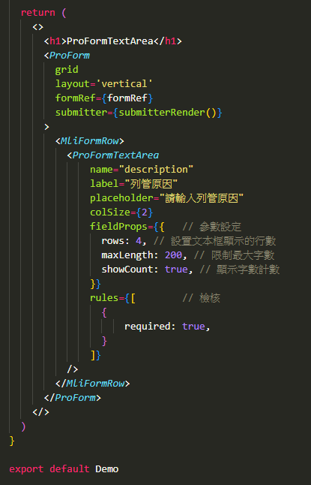
 | defaultValue | string | number | 設置輸入框的默認值。 | -
 | placeholder | string | 設置輸入框中顯示的佔位提示內容。 | -
 | rows | number | 控制多行文本框的高度（行數）。 | -
 | maxLength | number | 限制輸入框中允許輸入的最大字數。 | -
 | showCount | true(顯示) | false(不顯示) | 是否顯示輸入框當前字數和最大字數統計。 | FALSE
 | disabled | true(啟用) | false(停用) | 設置輸入框為不可編輯狀態。 | FALSE
 | onChange | function | 當輸入框的內容發生變化時的回調函數。 | -
 | onFocus | function | 當輸入框獲得焦點時的回調函數。 | -
 | onBlur | function | 當輸入框失去焦點時的回調函數。 | -
 | allowClear | true(顯示) | false(不顯示) | 是否顯示輸入框右側的清除按鈕。 | TRUE
 | style | CSS樣式 | 控制輸入框的外觀樣式。 | -
 | addonBefore | React.ReactNode | 輸入框前面顯示的附加內容。 | -
 | addonAfter | React.ReactNode | 輸入框後面顯示的附加內容。 | -
 | prefix | React.ReactNode | 輸入框內部左側的圖標內容。 | -
 | suffix | React.ReactNode | 輸入框內部右側的圖標內容。 | -

 | rules：校驗規則
 | 屬性名 | 類型 | 功能說明 | 預設值
 | required | true(啟用) | false(停用) | 設置字段是否必須輸入。 | FALSE
 | message | string | 當校驗條件不滿足時顯示的錯誤提示。 | -
 | min | number | 設置數字輸入的最小值。 | -
 | max | number | 設置數字輸入的最大值。 | -
 | len | number | 限制輸入內容的字符數必須等於指定值。 | -
 | minLength | number | 限制輸入內容的最少字符數。 | -
 | maxLength | number | 限制輸入內容的最多字符數。 | -
 | pattern | 正則表達式 | 使用正則校驗輸入內容是否符合要求。 | -
 | validator | function | 自定義校驗邏輯，支持異步校驗。 ＊ 正確 回傳：return Promise.resolve() ＊ 錯誤 回傳：return Promisereject(錯誤訊息) | -
 | type | RuleType | 預設類型（如 string, number, email, url）。 | -
 | whitespace | true(禁止) | false(不禁止) | 是否禁止僅輸入空白符 | FALSE

ProFormDigit (數字輸入)
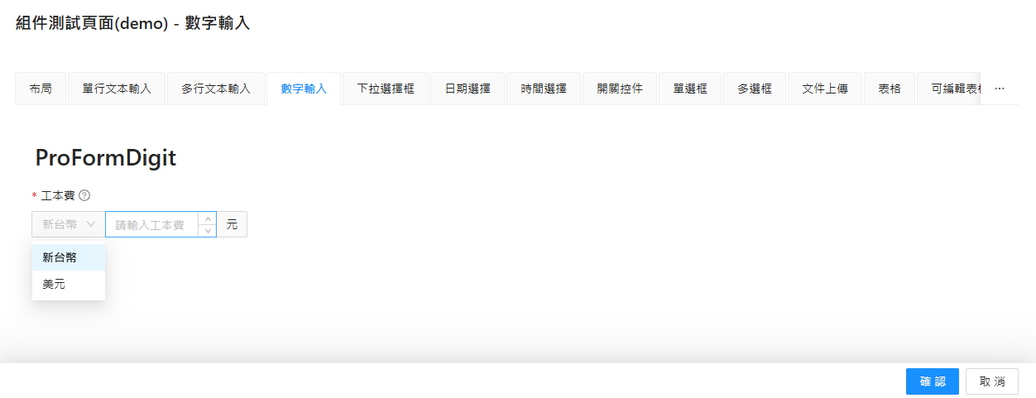
回目錄 | 通用屬性
 | 屬性名 | 類型 | 功能說明 | 預設值 | 必備
 | name | string | number | 欄位代碼 | - | O
 | label | ReactNode | 欄位的中文名稱 | - | O
 | tooltip | string | ReactNode | 提示文字 | -
 | placeholder | string | string[] | 輸入框的占位提示文字 | -
 | rules | Rule[] | 校驗規則 | -
 | readonly | true(啟用) | false(停用) | 是否啟用只讀模式 | FALSE
 | fieldProps | object | 屬性設定 | -
 | width | string | number | 寬度設置 | -
 | colSize | number | 響應式布局的欄位佔比 | 1
 | addonBefore | ReactNode | 輸入框前置內容。 | -
 | addonAfter | ReactNode | 輸入框後置內容。 | -

 | fieldProps：屬性設定
 | 屬性名 | 類型 | 功能說明 | 預設值 | 必備
 | min | number | 設置數字輸入的最小值。 | -
 | max | number | 設置數字輸入的最大值。 | -
 | step | number | 每次增減的幅度 | 1
 | precision | number | 精度 (小數後幾位) | 0
 | value | string | number | 設置輸入框內部的初始值。 | -
 | defaultValue | string | number | 設置輸入框的默認值。 | -
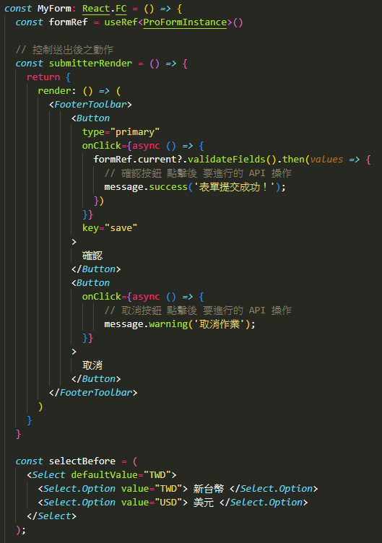
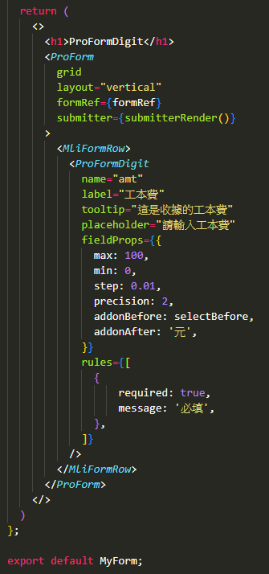
 | placeholder | string | 設置輸入框中顯示的佔位提示內容。 | -
 | disabled | true(啟用) | false(停用) | 設置輸入框為不可編輯狀態。 | FALSE
 | onChange | function | 當輸入框的內容發生變化時的回調函數。 | -
 | onFocus | function | 當輸入框獲得焦點時的回調函數。 | -
 | onBlur | function | 當輸入框失去焦點時的回調函數。 | -
 | allowClear | true(顯示) | false(不顯示) | 是否顯示輸入框右側的清除按鈕。 | TRUE
 | style | CSS樣式 | 控制輸入框的外觀樣式。 | -
 | addonBefore | React.ReactNode | 輸入框前面顯示的附加內容。 | -
 | addonAfter | React.ReactNode | 輸入框後面顯示的附加內容。 | -
 | prefix | React.ReactNode | 輸入框內部左側的圖標內容。 | -
 | suffix | React.ReactNode | 輸入框內部右側的圖標內容。 | -

 | rules：校驗規則
 | 屬性名 | 類型 | 功能說明 | 預設值
 | required | true(啟用) | false(停用) | 設置字段是否必須輸入。 | FALSE
 | message | string | 當校驗條件不滿足時顯示的錯誤提示。 | -
 | min | number | 設置數字輸入的最小值。 | -
 | max | number | 設置數字輸入的最大值。 | -
 | len | number | 限制輸入內容的字符數必須等於指定值。 | -
 | minLength | number | 限制輸入內容的最少字符數。 | -
 | maxLength | number | 限制輸入內容的最多字符數。 | -
 | pattern | 正則表達式 | 使用正則校驗輸入內容是否符合要求。 | -
 | validator | function | 自定義校驗邏輯，支持異步校驗。 ＊ 正確 回傳：return Promise.resolve() ＊ 錯誤 回傳：return Promisereject(錯誤訊息) | -
 | type | RuleType | 預設類型（如 string, number, email, url）。 | -
 | whitespace | true(禁止) | false(不禁止) | 是否禁止僅輸入空白符 | FALSE

ProFormSelect (下拉選擇框)
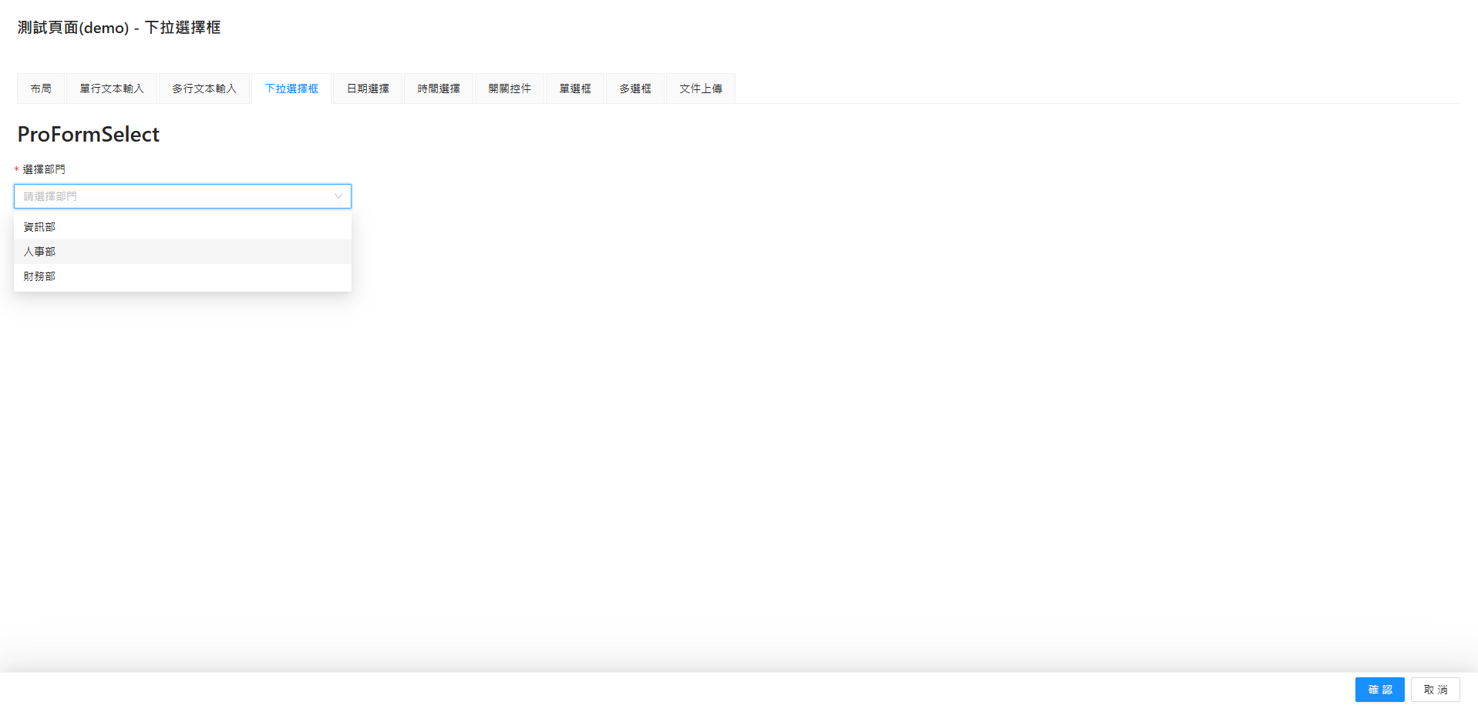
回目錄 | 通用屬性
 | 屬性名 | 類型 | 功能說明 | 預設值 | 必備
 | name | string | number | 欄位代碼 | - | O
 | label | ReactNode | 欄位的中文名稱 | - | O
 | tooltip | string | ReactNode | 提示文字 | -
 | placeholder | string | string[] | 輸入框的占位提示文字 | -
 | rules | Rule[] | 校驗規則 | -
 | readonly | true(啟用) | false(停用) | 是否啟用只讀模式 | FALSE
 | fieldProps | object | 屬性設定 | - | O
 | width | string | number | 寬度設置 | -
 | colSize | number | 響應式布局的欄位佔比 | 1
 | options | Option[] | 下拉框選項數據，格式為 { label, value } 的數組。 | -
 | showSearch | boolean | 是否支持搜索功能。 | -
 | mode | string | 選擇模式，可設置為 single 或 multiple 或 tags。 | single

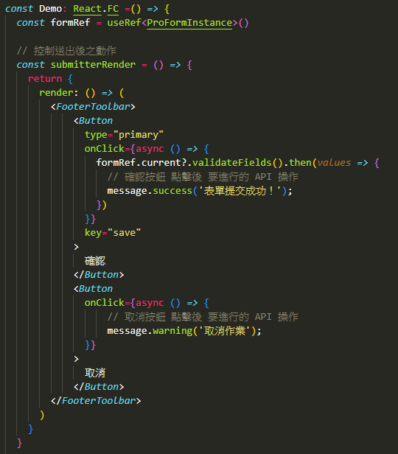
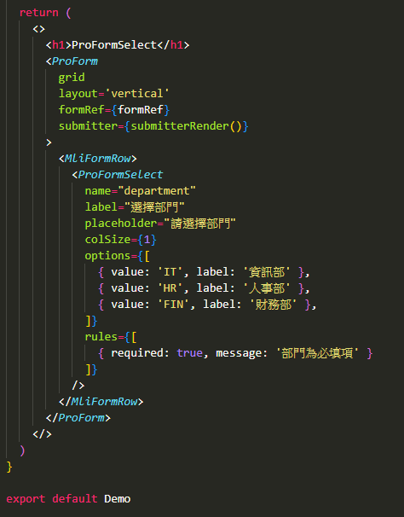
 | fieldProps：屬性設定
 | 屬性名 | 類型 | 功能說明 | 預設值
 | value | string | number | 設置輸入框內部的初始值。 | -
 | defaultValue | string | number | 設置輸入框的默認值。 | -
 | placeholder | string | 設置輸入框中顯示的佔位提示內容。 | -
 | disabled | true(啟用) | false(停用) | 設置輸入框為不可編輯狀態。 | FALSE
 | onChange | function | 當輸入框的內容發生變化時的回調函數。 | -
 | onFocus | function | 當輸入框獲得焦點時的回調函數。 | -
 | onBlur | function | 當輸入框失去焦點時的回調函數。 | -
 | allowClear | true(顯示) | false(不顯示) | 是否顯示輸入框右側的清除按鈕。 | TRUE
 | style | CSS樣式 | 控制輸入框的外觀樣式。 | -
 | addonBefore | React.ReactNode | 輸入框前面顯示的附加內容。 | -
 | addonAfter | React.ReactNode | 輸入框後面顯示的附加內容。 | -
 | prefix | React.ReactNode | 輸入框內部左側的圖標內容。 | -
 | suffix | React.ReactNode | 輸入框內部右側的圖標內容。 | -

 | rules：校驗規則
 | 屬性名 | 類型 | 功能說明 | 預設值
 | required | true(啟用) | false(停用) | 設置字段是否必須輸入。 | FALSE
 | message | string | 當校驗條件不滿足時顯示的錯誤提示。 | -
 | pattern | 正則表達式 | 使用正則校驗輸入內容是否符合要求。 | -
 | validator | function | 自定義校驗邏輯，支持異步校驗。 ＊ 正確 回傳：return Promise.resolve() ＊ 錯誤 回傳：return Promisereject(錯誤訊息) | -
 | type | RuleType | 預設類型（如 string, number, email, url）。 | -
 | whitespace | true(禁止) | false(不禁止) | 是否禁止僅輸入空白符 | FALSE

ProFormDatePicker (日期選擇)
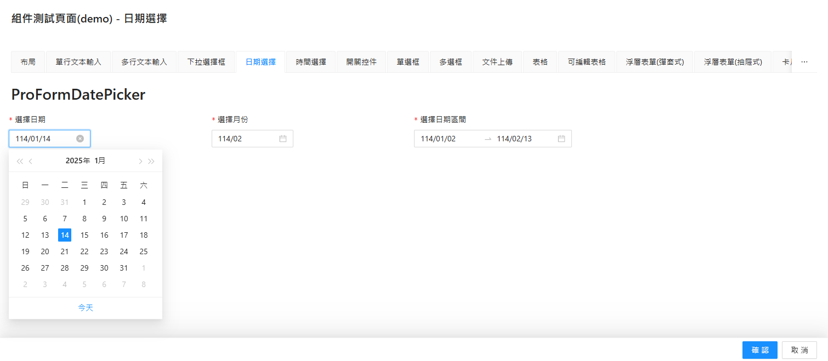
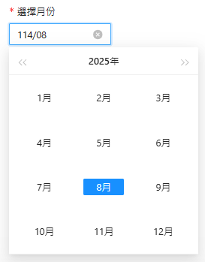
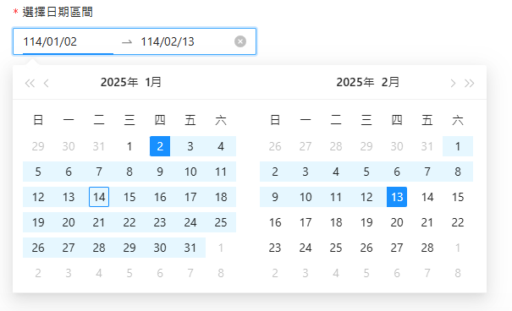
回目錄 | 通用屬性 (1) 年月日：ProFormDatePicker (2) 年月：ProFormDatePicker.Month (3) 年：ProFormDatePicker.Year (4) 區間：ProFormDateRangePicker：資料會以 Array 儲存，[0]=起日 / [1]=迄日
 | 屬性名 | 類型 | 功能說明 | 預設值 | 必備
 | name | string | number | 欄位代碼 | - | O
 | label | ReactNode | 欄位的中文名稱 | - | O
 | tooltip | string | ReactNode | 提示文字 | -
 | placeholder | string | string[] | 輸入框的占位提示文字 | -
 | rules | Rule[] | 校驗規則 | -
 | readonly | true(啟用) | false(停用) | 是否啟用只讀模式 | FALSE
 | fieldProps | object | 屬性設定 | - | O
 | width | string | number | 寬度設置 | -
 | colSize | number | 響應式布局的欄位佔比 | 1

 | fieldProps：屬性設定
 | 屬性名 | 類型 | 功能說明 | 預設值
 | value | string | number | 設置輸入框內部的初始值。 | -
 | defaultValue | string | number | 設置輸入框的默認值。 | -
 | placeholder | string | 設置輸入框中顯示的佔位提示內容。 | -
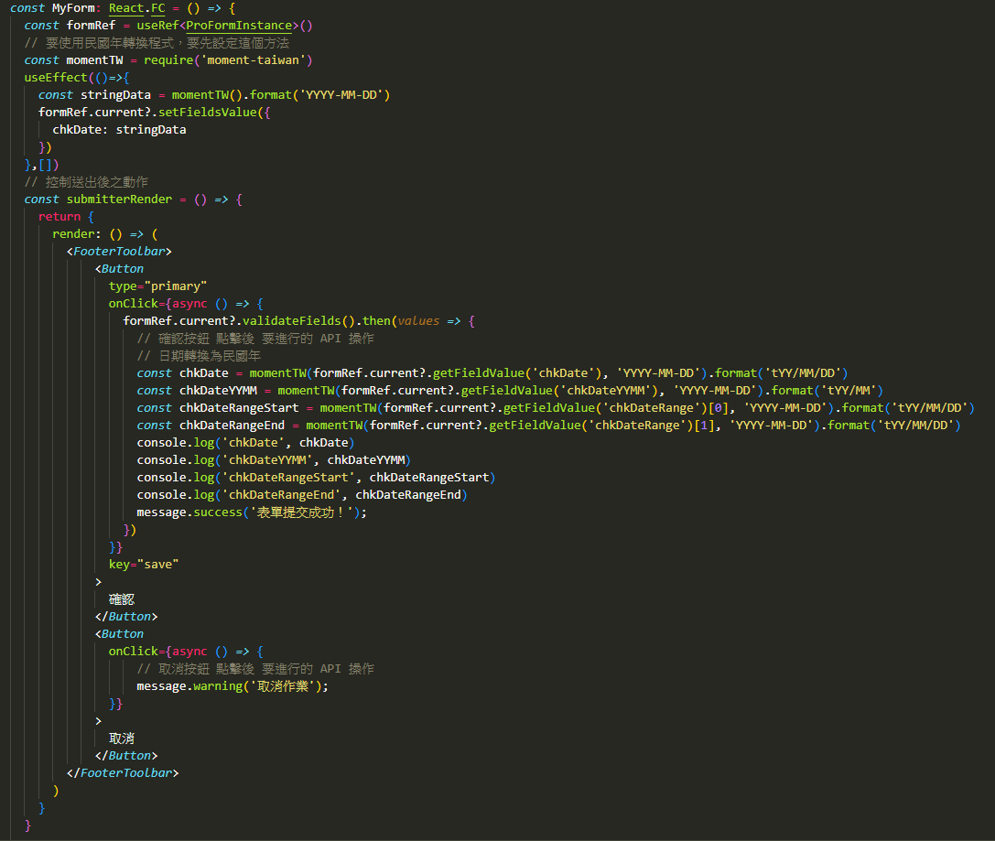
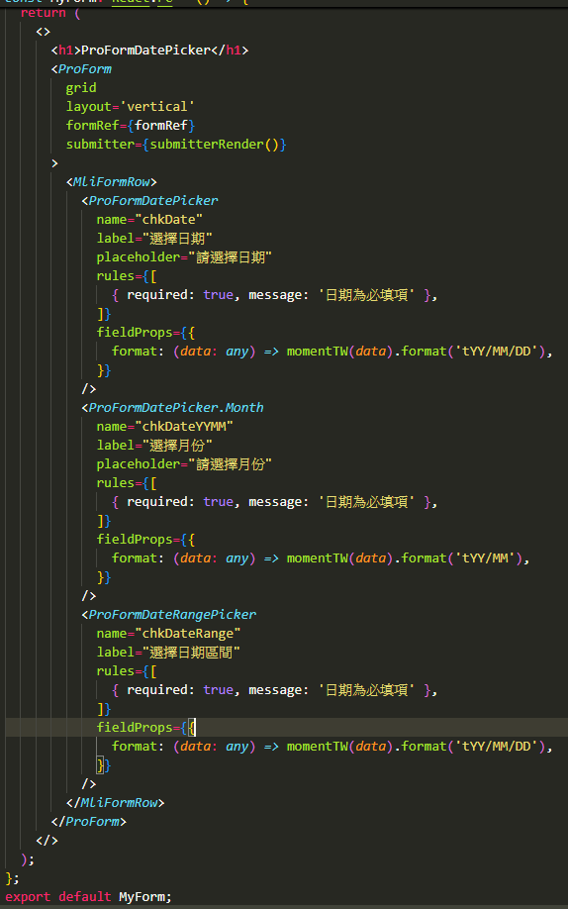
 | disabled | true(啟用) | false(停用) | 設置輸入框為不可編輯狀態。 | FALSE
 | onChange | function | 當輸入框的內容發生變化時的回調函數。 | -
 | onFocus | function | 當輸入框獲得焦點時的回調函數。 | -
 | onBlur | function | 當輸入框失去焦點時的回調函數。 | -
 | allowClear | true(顯示) | false(不顯示) | 是否顯示輸入框右側的清除按鈕。 | TRUE
 | style | CSS樣式 | 控制輸入框的外觀樣式。 | -
 | addonBefore | React.ReactNode | 輸入框前面顯示的附加內容。 | -
 | addonAfter | React.ReactNode | 輸入框後面顯示的附加內容。 | -
 | prefix | React.ReactNode | 輸入框內部左側的圖標內容。 | -
 | suffix | React.ReactNode | 輸入框內部右側的圖標內容。 | -
 | format | 顯示格式化字符串 如 YYYY-MM-DD。 | 顯示的日期格式。 | YYYY-MM-DD

 | rules：校驗規則
 | 屬性名 | 類型 | 功能說明 | 預設值
 | required | true(啟用) | false(停用) | 設置字段是否必須輸入。 | FALSE
 | message | string | 當校驗條件不滿足時顯示的錯誤提示。 | -
 | pattern | 正則表達式 | 使用正則校驗輸入內容是否符合要求。 | -
 | validator | function | 自定義校驗邏輯，支持異步校驗。 ＊ 正確 回傳：return Promise.resolve() ＊ 錯誤 回傳：return Promisereject(錯誤訊息) | -
 | type | RuleType | 預設類型（如 string, number, email, url）。 | -
 | whitespace | true(禁止) | false(不禁止) | 是否禁止僅輸入空白符 | FALSE

 | 日期相關函式
 | 程式 |  | 說明
 | const momentTW = require('moment-taiwan') |  | 使用民國年轉換的方法宣告
 | momentTW().format('tYY/MM/DD') |  | 取得 系統日，格式 民國年(YYY/MM/DD)
 | momentTW().format('YYYY-MM-DD') |  | 取得 系統日，格式 西元年(YYYY-MM-DD)
 | momentTW(民國年, 'tYY/MM/DD') .format('YYYY-MM-DD') |  | 民國年 轉為 西元年
 | momentTW(西元年, 'YYYY-MM-DD') .format('tYY/MM/DD') |  | 西元年 轉為 民國年

ProFormTimePicker (時間選擇)
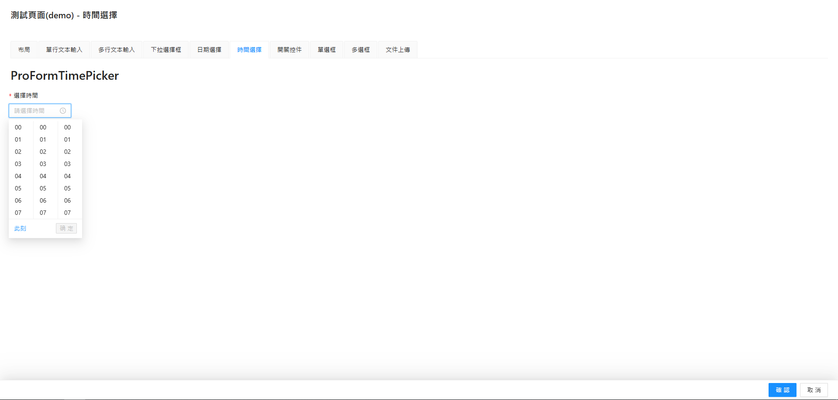
回目錄 | 通用屬性
 | 屬性名 | 類型 | 功能說明 | 預設值 | 必備
 | name | string | number | 欄位代碼 | - | O
 | label | ReactNode | 欄位的中文名稱 | - | O
 | tooltip | string | ReactNode | 提示文字 | -
 | placeholder | string | string[] | 輸入框的占位提示文字 | -
 | rules | Rule[] | 校驗規則 | -
 | readonly | true(啟用) | false(停用) | 是否啟用只讀模式 | FALSE
 | fieldProps | object | 屬性設定 | - | O
 | width | string | number | 寬度設置 | -
 | colSize | number | 響應式布局的欄位佔比 | 1

 | fieldProps：屬性設定
 | 屬性名 | 類型 | 功能說明 | 預設值
 | value | string | number | 設置輸入框內部的初始值。 | -
 | defaultValue | string | number | 設置輸入框的默認值。 | -
 | placeholder | string | 設置輸入框中顯示的佔位提示內容。 | -
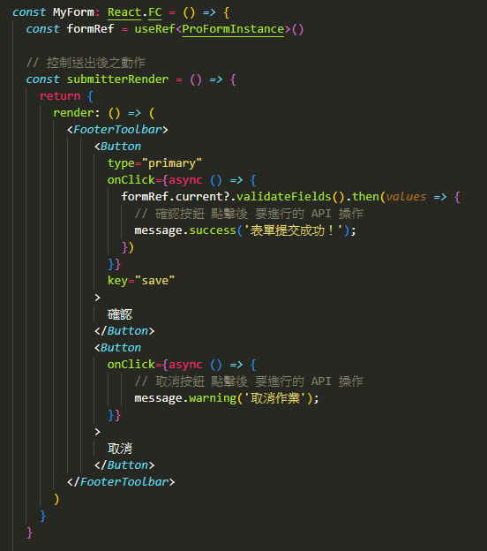
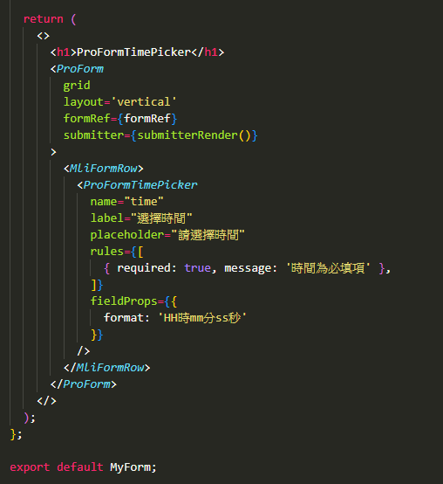
 | disabled | true(啟用) | false(停用) | 設置輸入框為不可編輯狀態。 | FALSE
 | onChange | function | 當輸入框的內容發生變化時的回調函數。 | -
 | onFocus | function | 當輸入框獲得焦點時的回調函數。 | -
 | onBlur | function | 當輸入框失去焦點時的回調函數。 | -
 | allowClear | true(顯示) | false(不顯示) | 是否顯示輸入框右側的清除按鈕。 | TRUE
 | style | CSS樣式 | 控制輸入框的外觀樣式。 | -
 | addonBefore | React.ReactNode | 輸入框前面顯示的附加內容。 | -
 | addonAfter | React.ReactNode | 輸入框後面顯示的附加內容。 | -
 | prefix | React.ReactNode | 輸入框內部左側的圖標內容。 | -
 | suffix | React.ReactNode | 輸入框內部右側的圖標內容。 | -
 | format | 顯示格式化字符串 如 HH:mm:ss | 顯示的日期格式。 | HH:mm:ss

 | rules：校驗規則
 | 屬性名 | 類型 | 功能說明 | 預設值
 | required | true(啟用) | false(停用) | 設置字段是否必須輸入。 | FALSE
 | message | string | 當校驗條件不滿足時顯示的錯誤提示。 | -
 | pattern | 正則表達式 | 使用正則校驗輸入內容是否符合要求。 | -
 | validator | function | 自定義校驗邏輯，支持異步校驗。 ＊ 正確 回傳：return Promise.resolve() ＊ 錯誤 回傳：return Promisereject(錯誤訊息) | -
 | type | RuleType | 預設類型（如 string, number, email, url）。 | -
 | whitespace | true(禁止) | false(不禁止) | 是否禁止僅輸入空白符 | FALSE

ProFormSwitch (開關控件)
回目錄 | 通用屬性
 | 屬性名 | 類型 | 功能說明 | 預設值 | 必備
 | name | string | number | 欄位代碼 | - | O
 | label | ReactNode | 欄位的中文名稱 | - | O
 | tooltip | string | ReactNode | 提示文字 | -
 | placeholder | string | string[] | 輸入框的占位提示文字 | -
 | rules | Rule[] | 校驗規則 | -
 | readonly | true(啟用) | false(停用) | 是否啟用只讀模式 | FALSE
 | fieldProps | object | 屬性設定 | - | O
 | width | string | number | 寬度設置 | -
 | colSize | number | 響應式布局的欄位佔比 | 1
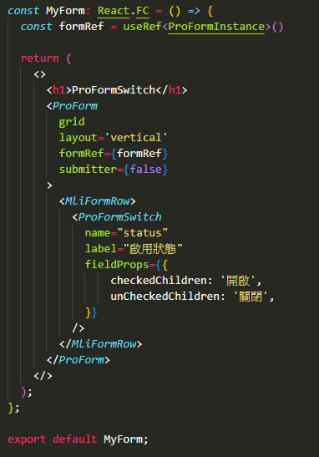
 | fieldProps：屬性設定
 | 屬性名 | 類型 | 功能說明 | 預設值
 | value | string | number | 設置輸入框內部的初始值。 | -
 | defaultValue | string | number | 設置輸入框的默認值。 | -
 | placeholder | string | 設置輸入框中顯示的佔位提示內容。 | -
 | disabled | true(啟用) | false(停用) | 設置輸入框為不可編輯狀態。 | FALSE
 | onChange | function | 當輸入框的內容發生變化時的回調函數。 | -
 | onFocus | function | 當輸入框獲得焦點時的回調函數。 | -
 | onBlur | function | 當輸入框失去焦點時的回調函數。 | -
 | allowClear | true(顯示) | false(不顯示) | 是否顯示輸入框右側的清除按鈕。 | TRUE
 | style | CSS樣式 | 控制輸入框的外觀樣式。 | -
 | checkedChildren | string | 開啟狀態顯示內容。 | -
 | unCheckedChildren | string | 關閉狀態顯示內容。 | -

 | rules：校驗規則
 | 屬性名 | 類型 | 功能說明 | 預設值
 | required | true(啟用) | false(停用) | 設置字段是否必須輸入。 | FALSE
 | message | string | 當校驗條件不滿足時顯示的錯誤提示。 | -
 | pattern | 正則表達式 | 使用正則校驗輸入內容是否符合要求。 | -
 | validator | function | 自定義校驗邏輯，支持異步校驗。 ＊ 正確 回傳：return Promise.resolve() ＊ 錯誤 回傳：return Promisereject(錯誤訊息) | -
 | type | RuleType | 預設類型（如 string, number, email, url）。 | -
 | whitespace | true(禁止) | false(不禁止) | 是否禁止僅輸入空白符 | FALSE

ProFormRadio.Group (單選框)
回目錄 | 通用屬性
 | 屬性名 | 類型 | 功能說明 | 預設值 | 必備
 | name | string | number | 欄位代碼 | - | O
 | label | ReactNode | 欄位的中文名稱 | - | O
 | tooltip | string | ReactNode | 提示文字 | -
 | placeholder | string | string[] | 輸入框的占位提示文字 | -
 | rules | Rule[] | 校驗規則 | -
 | readonly | true(啟用) | false(停用) | 是否啟用只讀模式 | FALSE
 | fieldProps | object | 屬性設定 | - | O
 | width | string | number | 寬度設置 | -
 | colSize | number | 響應式布局的欄位佔比 | 1
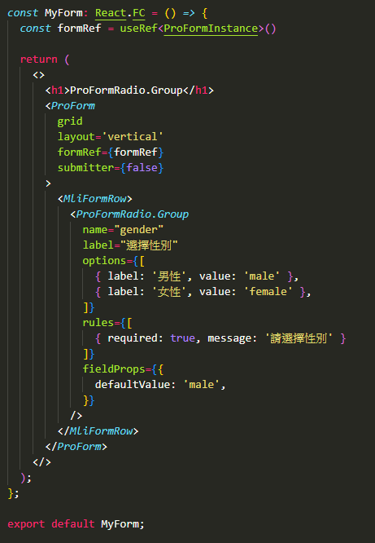
 | options | Array | 可選項的數組，每個選項都是一個包含 label 和 value 的對象。 | - | O

 | fieldProps：屬性設定
 | 屬性名 | 類型 | 功能說明 | 預設值
 | value | string | number | 設置輸入框內部的初始值。 | -
 | defaultValue | string | number | 設置輸入框的默認值。 | -
 | placeholder | string | 設置輸入框中顯示的佔位提示內容。 | -
 | disabled | true(啟用) | false(停用) | 設置輸入框為不可編輯狀態。 | FALSE
 | onChange | function | 當輸入框的內容發生變化時的回調函數。 | -
 | onFocus | function | 當輸入框獲得焦點時的回調函數。 | -
 | onBlur | function | 當輸入框失去焦點時的回調函數。 | -
 | allowClear | true(顯示) | false(不顯示) | 是否顯示輸入框右側的清除按鈕。 | TRUE
 | style | CSS樣式 | 控制輸入框的外觀樣式。 | -

 | rules：校驗規則
 | 屬性名 | 類型 | 功能說明 | 預設值
 | required | true(啟用) | false(停用) | 設置字段是否必須輸入。 | FALSE
 | message | string | 當校驗條件不滿足時顯示的錯誤提示。 | -
 | pattern | 正則表達式 | 使用正則校驗輸入內容是否符合要求。 | -
 | validator | function | 自定義校驗邏輯，支持異步校驗。 ＊ 正確 回傳：return Promise.resolve() ＊ 錯誤 回傳：return Promisereject(錯誤訊息) | -
 | type | RuleType | 預設類型（如 string, number, email, url）。 | -
 | whitespace | true(禁止) | false(不禁止) | 是否禁止僅輸入空白符 | FALSE

ProFormCheckbox.Group (多選框)
回目錄 | 通用屬性
 | 屬性名 | 類型 | 功能說明 | 預設值 | 必備
 | name | string | number | 欄位代碼 | - | O
 | label | ReactNode | 欄位的中文名稱 | - | O
 | tooltip | string | ReactNode | 提示文字 | -
 | placeholder | string | string[] | 輸入框的占位提示文字 | -
 | rules | Rule[] | 校驗規則 | -
 | readonly | true(啟用) | false(停用) | 是否啟用只讀模式 | FALSE
 | fieldProps | object | 屬性設定 | - | O
 | width | string | number | 寬度設置 | -
 | colSize | number | 響應式布局的欄位佔比 | 1
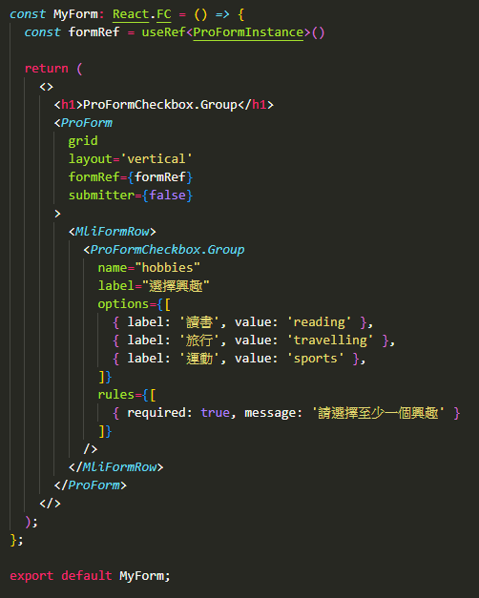
 | options | Array | 可選項的數組，每個選項都是一個包含 label 和 value 的對象。 | - | O

 | fieldProps：屬性設定
 | 屬性名 | 類型 | 功能說明 | 預設值
 | value | string | number | 設置輸入框內部的初始值。 | -
 | defaultValue | string | number | 設置輸入框的默認值。 | -
 | placeholder | string | 設置輸入框中顯示的佔位提示內容。 | -
 | disabled | true(啟用) | false(停用) | 設置輸入框為不可編輯狀態。 | FALSE
 | onChange | function | 當輸入框的內容發生變化時的回調函數。 | -
 | onFocus | function | 當輸入框獲得焦點時的回調函數。 | -
 | onBlur | function | 當輸入框失去焦點時的回調函數。 | -
 | allowClear | true(顯示) | false(不顯示) | 是否顯示輸入框右側的清除按鈕。 | TRUE
 | style | CSS樣式 | 控制輸入框的外觀樣式。 | -

 | rules：校驗規則
 | 屬性名 | 類型 | 功能說明 | 預設值
 | required | true(啟用) | false(停用) | 設置字段是否必須輸入。 | FALSE
 | message | string | 當校驗條件不滿足時顯示的錯誤提示。 | -
 | pattern | 正則表達式 | 使用正則校驗輸入內容是否符合要求。 | -
 | validator | function | 自定義校驗邏輯，支持異步校驗。 ＊ 正確 回傳：return Promise.resolve() ＊ 錯誤 回傳：return Promisereject(錯誤訊息) | -
 | type | RuleType | 預設類型（如 string, number, email, url）。 | -
 | whitespace | true(禁止) | false(不禁止) | 是否禁止僅輸入空白符 | FALSE

ProFormUploadButton (文件上傳)
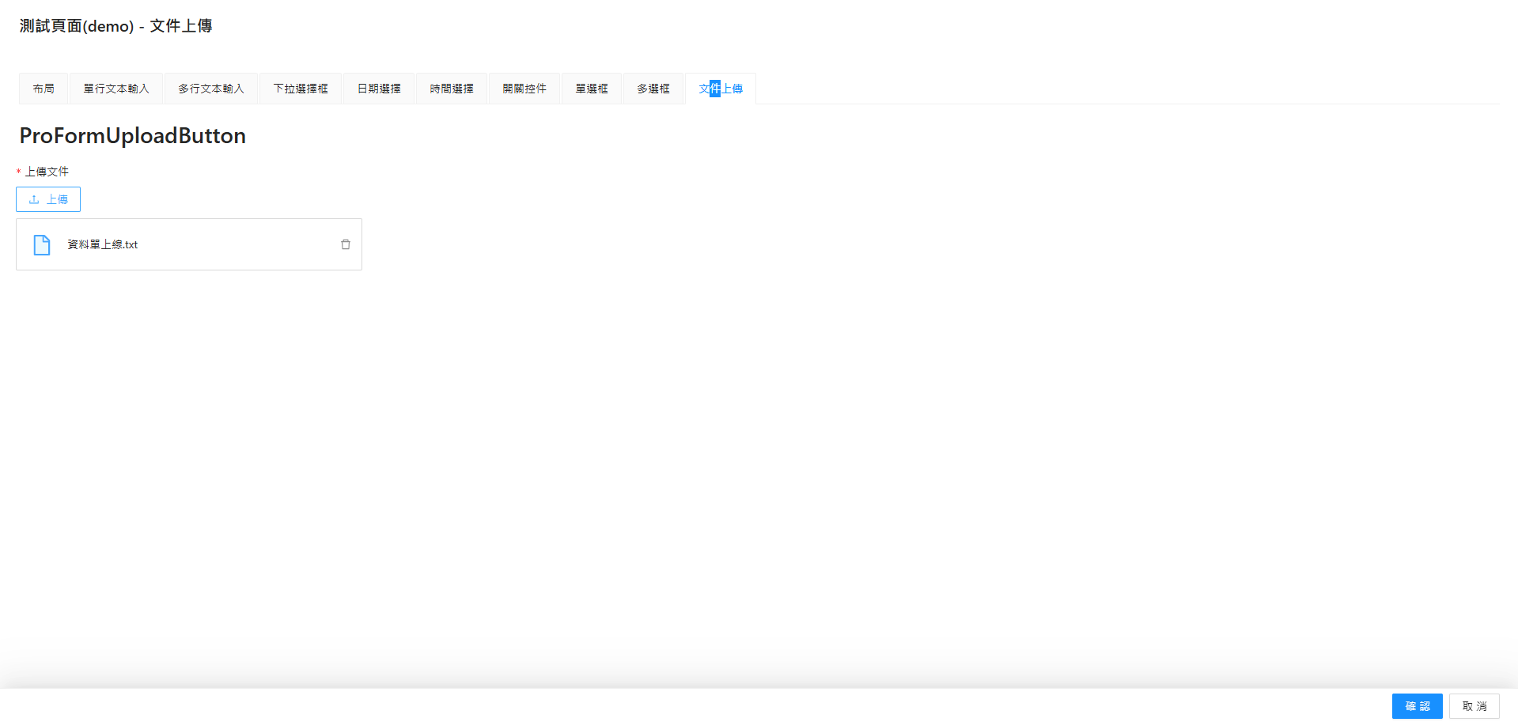
回目錄 | 通用屬性
 | 屬性名 | 類型 | 功能說明 | 預設值 | 必備
 | name | string | number | 欄位代碼 | - | O
 | label | ReactNode | 欄位的中文名稱 | - | O
 | tooltip | string | ReactNode | 提示文字 | -
 | placeholder | string | string[] | 輸入框的占位提示文字 | -
 | rules | Rule[] | 校驗規則 | -
 | readonly | true(啟用) | false(停用) | 是否啟用只讀模式 | FALSE
 | fieldProps | object | 屬性設定 | - | O
 | width | string | number | 寬度設置 | -
 | colSize | number | 響應式布局的欄位佔比 | 1

 | fieldProps：屬性設定
 | 屬性名 | 類型 | 功能說明 | 預設值
 | value | string | number | 設置輸入框內部的初始值。 | -
 | defaultValue | string | number | 設置輸入框的默認值。 | -
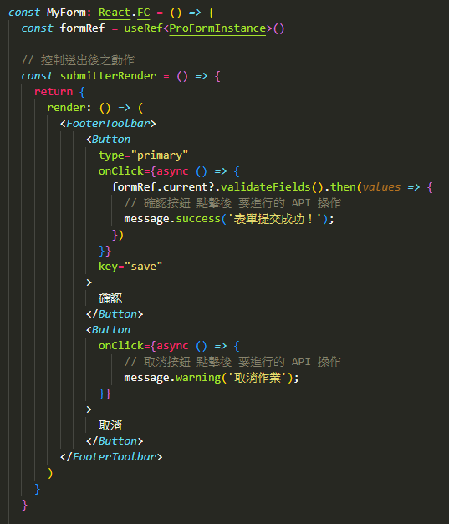
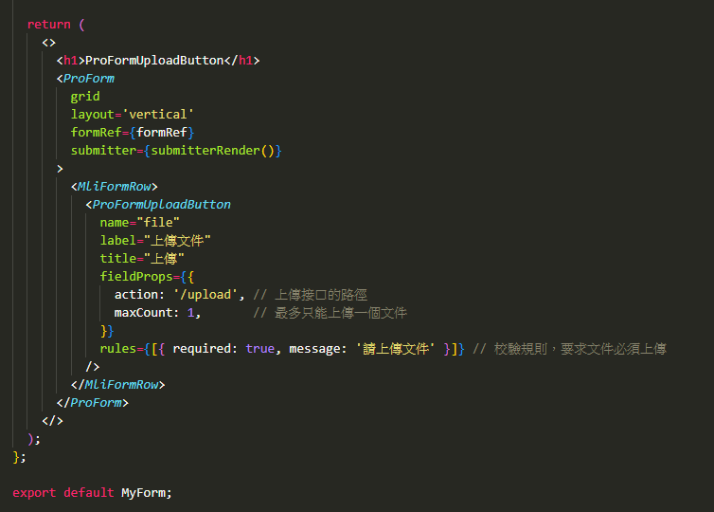
 | placeholder | string | 設置輸入框中顯示的佔位提示內容。 | -
 | disabled | true(啟用) | false(停用) | 設置輸入框為不可編輯狀態。 | FALSE
 | onChange | function | 當輸入框的內容發生變化時的回調函數。 | -
 | onFocus | function | 當輸入框獲得焦點時的回調函數。 | -
 | onBlur | function | 當輸入框失去焦點時的回調函數。 | -
 | allowClear | true(顯示) | false(不顯示) | 是否顯示輸入框右側的清除按鈕。 | TRUE
 | style | CSS樣式 | 控制輸入框的外觀樣式。 | -
 | maxCount | number | 最大上傳文件數量。 | -
 | listType | text | picture | picture-card | 顯示的列表類型。 | picture

 | rules：校驗規則
 | 屬性名 | 類型 | 功能說明 | 預設值
 | required | true(啟用) | false(停用) | 設置字段是否必須輸入。 | FALSE
 | message | string | 當校驗條件不滿足時顯示的錯誤提示。 | -
 | pattern | 正則表達式 | 使用正則校驗輸入內容是否符合要求。 | -
 | validator | function | 自定義校驗邏輯，支持異步校驗。 ＊ 正確 回傳：return Promise.resolve() ＊ 錯誤 回傳：return Promisereject(錯誤訊息) | -
 | type | RuleType | 預設類型（如 string, number, email, url）。 | -
 | whitespace | true(禁止) | false(不禁止) | 是否禁止僅輸入空白符 | FALSE

ProTable (表格)

回目錄 | ProTable 基本屬性 (1) 查詢資料 = 有查詢欄，依照查詢條件，呼叫 後端API取得資料並呈現出來 (2) 顯示資料 = 沒有查詢欄，僅是 用表格 呈現 多筆資料，如：顯示保障清單
 | 屬性 | 類型 | 說明 | 默認值 | 查詢資料 | 顯示資料
 | columns | ColumnType<T>[] | 定義表格的列結構 | 必填 | O | O
 | headerTitle | string | 表格的標題 | - |  | O
 | request | (params, sorter, filter) => Promise | 用於異步加載數據的函數 | - | O
 | dataSource | T[] | 靜態數據源 | - |  | O
 | rowKey | string | 定義每行的唯一標識 | - | O | O
 | actionRef | const actionRef = useRef<ActionType>() | 表格操作實例 (1) 刷新 >>ref.current.reload() (2) 重置 >> ref.current.reset() (3) 刷新且重置 >> ref.current.reloadAndRest() | -
 | formRef | const formRef = useRef<ProFormInstance>() | 查詢列欄為變數實例 (1) 手動提交表單 formRef.current.submit() (2) 手動重置表單 formRef.current.resetFields() (3) 設定表單資料 (範例) formRef.current.setFieldsValue({ username: 'newUsername', }) (4) 取得表單資料 (指定) const values = formRef.current.getFieldsValue(['username']) (5) 取得表單資料 (全部) const values = formRef.current.getFieldsValue() (6) 校驗表單 formRef.current.validateFields().then(values => { // 成功行為 }).catch(error => { // 失敗行為 }) | - | O
 | search | false(不顯示) | SearchConfig | 查詢列的配置 search={{ labelWidth: 'auto', }} | - |  | FALSE



 | form | FormConfig | 查詢列的屬性設定 form={{ ignoreRules: false, }} | -
 | toolBarRender | (props) => ReactNode[] | 自定義工具欄按鈕 | -
 | options | false(不顯示) | OptionConfig | 表格操作欄的配置 options={{ density: true, // 密度 fullScreen: true, // 全螢幕 reload: true, // 刷新 setting: true, // 列設置 search: true, // 搜尋欄 }} | - |  |  | 
 | pagination | PaginationProps | 分頁配置設定 pagination={{ showQuickJumper: true }} | -
 | size | small | middle | large | 表格的文字大小 | small
 | loading | true (開啟) | false(關閉) | 是否顯示加載狀態 | true (開啟)
 | rowSelection | RowSelection<T> | 配置選擇框 (有配置時才會開啟選擇框) 搭配 tableAlertRender 跟 tableAlertOptionRender 使用 rowSelection={{ selections: true, }} | -
 | tableAlertRender | (selectRowKey[], selectRow[]) => ReactNode | 選擇框 工具列 的 左側 自定義操作 props： (1) 選取項目的 key 集合 (2) 選取項目的 資料 集合 tableAlertRender={({ selectedRowKeys, // 選取行的key selectedRows, // 選取行的資料 }) => { return ( <Space size={16}> <a onClick={()=>{ console.log(selectedRowKeys, selectedRows); }}>導出數據</a> </Space> ); }} | -
 | tableAlertOptionRender | (selectRowKey[], selectRow[]) => ReactNode | 選擇框 工具列 的 右側 自定義操作 props： (1) 選取項目的 key 集合 (2) 選取項目的 資料 集合 | -

 | columns 常用屬性
 | 屬性 | 類型 | 說明 | 默認值
 | title | string | 列的標題。 | 必填
 | dataIndex | string | 對應的數據索引，用於提取每行數據的值。 | 必填
 | key | string | 唯一的列標識符，通常與 dataIndex 相同。 | 自動生成
 | valueType | string | 列的數據類型 如 text (文字)、date (日期)、digit (數字)、 money(金額)、select(下拉式選單)、option(工具列) ＊option 是比較特殊的類型，用於設定 修改、刪除、明細 等 該欄位的進階操作 通常會透過 render 的 entity 取得欄位資料後，進行頁面跳轉 { title: '操作', dataIndex: 'option', valueType: 'option', render: (dom, entity)=> [ <a onClick={()=>{ console.log('dom',dom) console.log('entity',entity) }}>明細</a> ] }, | 'text'
 | render | function | 自定義渲染列數據的函數，可以用來格式化或改變顯示內容。 | -
 | width | number | 設置列的寬度。 | -
 | ellipsis | boolean | 當內容過長時，是否顯示省略號（...）。 | FALSE
 | align | string | 設置列的對齊方式，值為 'left'、'center' 或 'right'。 | left
 | sorter | boolean / function | 設置是否可以對列進行排序，或提供自定義排序函數。 | FALSE
 | filters | array | 設置列的篩選條件，通常用於提供篩選選項。 | -
 | copyable | true (顯示) | false(隱藏) | 顯示複製按鈕 | FALSE
 | renderText | function | 自定義渲染文本的格式，通常用來控制顯示的文本格式。 | -
 | hideInSearch | true (顯示) | false(隱藏) | 在搜索框中隱藏 | FALSE
 | hideInTable | true (顯示) | false(隱藏) | 在表單中隱藏 | FALSE
 | fieldProps | object | 欄位屬性設定 | -
 | formItemProps | object | 查詢列的屬性設定 | -

 | search 常用屬性
 | 屬性 | 類型 | 說明 | 默認值
 | labelWidth | number | 'auto' (自適應) | 設置查詢表單中標籤的寬度 | 80
 | optionRender | function | false (不顯示按鈕) | 自定義查詢按鈕（如查詢、重置按鈕）。設置為 false 則不顯示按鈕。 | 默認查詢按鈕
 | span | number | 每行查詢表單字段的佔用列數（在 24 格柵系統中）。 | 8
 | resetText | string | 自定義重置按鈕的文字。 | '重置'
 | searchText | string | 自定義查詢按鈕的文字。 | '查詢'

 | form 常用屬性
 | 屬性 | 類型 | 說明 | 默認值
 | ignoreRules | true (開啟校閱) | false(忽略) | 是否忽略表單校驗規則。 | TRUE
 | initialValues | object | 設置表單的初始值，會影響查詢條件的默認值。 | {}
 | onValuesChange | function | 查詢表單的值改變時觸發的回調函數。 | -
 | size | 'small' | 'middle' | 'large' | 控制查詢表單的大小。 | 'middle'

 | options 常用屬性
 | 屬性 | 類型 | 說明 | 默認值
 | density | true (顯示) | false(隱藏) | 密度按鈕 | TRUE
 | fullScreen | true (顯示) | false(隱藏) | 全螢幕按鈕 | FALSE
 | reload | true (顯示) | false(隱藏) | 刷新按鈕 | TRUE
 | setting | true (顯示) | false(隱藏) | 列設置按鈕 (可設定顯示欄位) | TRUE
 | search | true (顯示) | false(隱藏) | 搜尋欄 (不知道用途~~) | FALSE

 | pagination 常用屬性
 | 屬性 | 類型 | 說明 | 默認值
 | pageSize | number | 每頁顯示的數據條數。 | 20？
 | showSizeChanger | true (顯示) | false(隱藏) | 顯示「每頁條數」選項 ＊有設定 pageSize 將不能超過 pageSize 的設定值 | TRUE
 | pageSizeOptions | string[] | 「每頁條數」選項的數值設定 | ['10', '20', '50', '100']
 | showQuickJumper | true (顯示) | false(隱藏) | 是否顯示跳轉頁碼的功能。 | FALSE
 | simple | true (顯示) | false(隱藏) | 是否以簡潔模式顯示分頁。 | FALSE
 | onChange | (page: number, pageSize: number) => void | 分頁變更時的回調函數，會返回當前頁碼和每頁條數。 | -

 | fieldProps 常用屬性
 | 屬性 | 類型 | 說明 | 默認值
 | maxLength | number | 設置最大輸入長度。 | -
 | min | number | 設置最小值。 | -
 | max | number | 設置最大值。 | -
 | step | number | 設置數字增減的步長，適用於數字類型輸入框。 | -
 | placeholder | string | 設置輸入框的佔位符文本。 | -
 | disabled | true (禁用) | false(可輸入) | 設置該輸入框是否禁用。 | FALSE
 | onChange | function | 輸入框內容改變時的回調函數。 | -
 | defaultValue | any | 設置輸入框的默認值。 | -
 | format | string | (value: any) => string | 查詢欄顯示的格式化設定 (用於日期型態date使用) | -
 | options | Array[{label, value},...] | 下拉式選單的選項設定 label=文字，value=代碼 { title: '性别', dataIndex: 'gender', valueType: 'select', fieldProps: { placeholder: '請選擇性別', options: [ { label: '男', value: '1' }, { label: '女', value: '2' } ] }, }, | -
 | formItemProps 常用屬性
 | 屬性 | 類型 | 說明 | 默認值
 | rules | Array | 表單校驗規則（如必填、長度限制、正則驗證等）。 | -
 | label | string | 表單項的標籤文本。 | -
 | help | string | 提示資訊，顯示在表單項下方。 | -
 | extra | string | 額外的描述資訊，顯示在提示資訊下方。 | -
 | required | true (必填) | false(非必填) | 是否為必填項（快捷配置）。 | FALSE
 | hasFeedback | boolean | 校驗狀態圖示是否展示在輸入框尾部。 | FALSE
 | colon | boolean | 是否在 label 標籤文本後加冒號。 | TRUE

 | rules：校驗規則
 | 屬性名 | 類型 | 功能說明 | 預設值
 | required | true(啟用) | false(停用) | 設置字段是否必須輸入。 | FALSE
 | message | string | 當校驗條件不滿足時顯示的錯誤提示。 | -
 | min | number | 設置數字輸入的最小值。 | -
 | max | number | 設置數字輸入的最大值。 | -
 | len | number | 限制輸入內容的字符數必須等於指定值。 | -
 | minLength | number | 限制輸入內容的最少字符數。 | -
 | maxLength | number | 限制輸入內容的最多字符數。 | -
 | pattern | 正則表達式 | 使用正則校驗輸入內容是否符合要求。 | -
 | validator | function | 自定義校驗邏輯，支持異步校驗。 (詳見右邊範例) ＊ 正確 回傳：return Promise.resolve() ＊ 錯誤 回傳：return Promisereject(錯誤訊息) | -
 | type | RuleType | 預設類型（如 string, number, email, url）。 | -
 | whitespace | true(禁止) | false(不禁止) | 是否禁止僅輸入空白符 | FALSE

 | rowSelection 常用屬性
 | 屬性 | 類型 | 說明 | 默認值
 | selections | true | Array<string>[] | 選擇框的功能設定 (1) true=全選 + 反選 + 清空 (2) Array[] = 自定義功能選項(還有其他選項未列出來) Table.SELECTION_ALL=全選 Table.SELECTION_INVERT=反選 | TRUE
 | type | radio | checkbox | 選擇框 類型設定 | checkbox
 | defaultSelections | Array<string|number>[] | 預設選取項目 | []

EditableProTable (可編輯表格)

回目錄 | EditableProTable 基本屬性 (1) 資料透過 ProForm 的 formRef 寫入，屬性名稱 = EditableProTable的name (2) 資料寫入時，記得要將 key 寫入 setEditableKeys 才能直接 開啟 可編輯 模式 (減少 user 操作) (3) 右側 code 為 多行可編輯 模式
 | 屬性 | 類型 | 說明 | 默認值 | 必填
 | columns | ColumnType<T>[] | 定義表格的列結構 | 必填 | O
 | name | string | number | 表單字段名稱。 | 必填 | O
 | headerTitle | string | 表格的標題 | -
 | dataSource | T[] | 靜態數據源 | -
 | rowKey | string | 定義每行的唯一標識 | - | O
 | form | FormConfig | 查詢列的屬性設定 form={{ ignoreRules: false, }} | -
 | toolBarRender | (props) => ReactNode[] | 自定義工具欄按鈕 | -
 | size | small | middle | large | 表格的文字大小 | small
 | recordCreatorProps | object | 新增編輯列的設定 | -
 | editable | object | 編輯列的編輯相關設定 | -

 | columns 常用屬性
 | 屬性 | 類型 | 說明 | 默認值 | 必填
 | title | string | 列的標題。 | 必填 | O
 | dataIndex | string | 對應的數據索引，用於提取每行數據的值。 | 必填 | O
 | key | string | 唯一的列標識符，通常與 dataIndex 相同。 | 自動生成





 | valueType | string | 列的數據類型 如 text (文字)、date (日期)、digit (數字)、 money(金額)、select(下拉式選單)、option(工具列) ＊option 是比較特殊的類型，用於設定 編輯、刪除 等 該欄位的進階操作 顯示的操作，透過 editable.actionRender 進行設定 { title: '操作', dataIndex: 'option', valueType: 'option', width: 60, }, | 'text' | O
 | render | function | 自定義渲染列數據的函數，可以用來格式化或改變顯示內容。 | -
 | width | number | 設置列的寬度。 | -
 | ellipsis | boolean | 當內容過長時，是否顯示省略號（...）。 | FALSE
 | align | string | 設置列的對齊方式，值為 'left'、'center' 或 'right'。 | left
 | renderText | function | 自定義渲染文本的格式，通常用來控制顯示的文本格式。 | -
 | editable | true(可編輯) | false(不可編輯) | 欄位是否可編輯 | TRUE
 | fieldProps | object | 欄位屬性設定 | -
 | formItemProps | object | 查詢列的屬性設定 | -

 | form 常用屬性
 | 屬性 | 類型 | 說明 | 默認值
 | ignoreRules | true (開啟校閱) | false(忽略) | 是否忽略表單校驗規則。 | TRUE
 | initialValues | object | 設置表單的初始值，會影響查詢條件的默認值。 | {}
 | onValuesChange | function | 查詢表單的值改變時觸發的回調函數。 | -
 | size | 'small' | 'middle' | 'large' | 控制查詢表單的大小。 | 'middle'

 | recordCreatorProps 常用屬性
 | 屬性 | 類型 | 說明 | 默認值 | 必填
 | record | number | ()=>{} | 設定 新增列 的 key 【基本上使用 uuid】 record: () => ({ id: uuidv4() }), | - | O
 | position | 'top' | 'bottom' | 新增按鈕的顯示位置 | bottom
 | newRecordType | 'dataSource' | 'cache' | 新增行的資料類型 【基本上使用 dataSource】 dataSource: 資料放在到 data 中 cache: 資料放在緩存中 | - | O
 | creatorButtonText | string | 新增按鈕的按鈕文字 | - | O

 | editable 常用屬性
 | 屬性 | 類型 | 說明 | 默認值 | 必填
 | type | 'single' | 'multiple' | 編輯的類型，單選 或 多選 【基本上使用 多選】 | single | O
 | editableKeys | React.Key[] | 開啟編輯 的 欄位 的 key 清單 ＊搭配宣告 const [editableKeys, setEditableKeys] = useState<React.Key[]>([]) | - | O
 | actionRender | (row, config, defaultDoms)=>{} | 自定義編輯的 option 內容，return 要使用的按鈕 【配合多選編輯，只使用刪除】 保存: defaultDoms.save 取消: defaultDoms.cancel 刪除: defaultDoms.delete actionRender: (row, config, defaultDoms) => { return [defaultDoms.delete] }, | - | O
 | onChange | () => void | 編輯行 異動時 要進行的操作 【至少要 觸發 setEditableKeys 開啟可編輯】 onChange: setEditableKeys | - | O

 | fieldProps 常用屬性
 | 屬性 | 類型 | 說明 | 默認值
 | maxLength | number | 設置最大輸入長度。 | -
 | min | number | 設置最小值。 | -
 | max | number | 設置最大值。 | -
 | step | number | 設置數字增減的步長，適用於數字類型輸入框。 | -
 | placeholder | string | 設置輸入框的佔位符文本。 | -
 | disabled | true (禁用) | false(可輸入) | 設置該輸入框是否禁用。 | FALSE
 | onChange | function | 輸入框內容改變時的回調函數。 | -
 | defaultValue | any | 設置輸入框的默認值。 | -
 | format | string | (value: any) => string | 查詢欄顯示的格式化設定 (用於日期型態date使用) | -
 | options | Array[{label, value},...] | 下拉式選單的選項設定 label=文字，value=代碼 { title: '性别', dataIndex: 'gender', valueType: 'select', fieldProps: { placeholder: '請選擇性別', options: [ { label: '男', value: '1' }, { label: '女', value: '2' } ] }, }, | -

 | formItemProps 常用屬性
 | 屬性 | 類型 | 說明 | 默認值
 | rules | Array | 表單校驗規則（如必填、長度限制、正則驗證等）。 | -
 | label | string | 表單項的標籤文本。 | -
 | help | string | 提示資訊，顯示在表單項下方。 | -
 | extra | string | 額外的描述資訊，顯示在提示資訊下方。 | -
 | required | true (必填) | false(非必填) | 是否為必填項（快捷配置）。 | FALSE
 | hasFeedback | boolean | 校驗狀態圖示是否展示在輸入框尾部。 | FALSE
 | colon | boolean | 是否在 label 標籤文本後加冒號。 | TRUE

 | rules：校驗規則
 | 屬性名 | 類型 | 功能說明 | 預設值
 | required | true(啟用) | false(停用) | 設置字段是否必須輸入。 | FALSE
 | message | string | 當校驗條件不滿足時顯示的錯誤提示。 | -
 | min | number | 設置數字輸入的最小值。 | -
 | max | number | 設置數字輸入的最大值。 | -
 | len | number | 限制輸入內容的字符數必須等於指定值。 | -
 | minLength | number | 限制輸入內容的最少字符數。 | -
 | maxLength | number | 限制輸入內容的最多字符數。 | -
 | pattern | 正則表達式 | 使用正則校驗輸入內容是否符合要求。 | -
 | validator | function | 自定義校驗邏輯，支持異步校驗。 (詳見右邊範例) ＊ 正確 回傳：return Promise.resolve() ＊ 錯誤 回傳：return Promisereject(錯誤訊息) | -
 | type | RuleType | 預設類型（如 string, number, email, url）。 | -
 | whitespace | true(禁止) | false(不禁止) | 是否禁止僅輸入空白符 | FALSE

ProCard (卡片)




回目錄 | ProCard 常用屬性
 | 屬性 | 類型 | 說明 | 預設值
 | title | String | 顯示卡片的標題 | -
 | extra | React 元素 | 顯示卡片標題右側的額外內容，通常用於放置操作按鈕或其他動 | -
 | bordered | true(顯示) / false(不顯示) | 是否顯示邊框 | TRUE
 | hoverable | true(顯示) / false(不顯示) | 是否顯示卡片懸停效果(顯示陰影) | FALSE
 | type | default | inner(嵌套) | 設置卡片的類型 default = 標題為空白底 inner = 標題為灰底 | default
 | collapsible | true(摺疊) / false(不摺疊) | 是否可折疊 | FALSE
 | defaultCollapsed | true(摺疊) / false(不摺疊) | 是否默認折疊狀態 | FALSE
 | headerBordered | true(顯示) / false(不顯示) | 標題下方顯示分隔線 | FALSE
 | extra | React.ReactNode | 卡片右上角的自訂區域 | -

xlsx (excel 的匯入與匯出)





回目錄 | 功能 | 用途 | 範例
 | 匯出 | 產生 excel 的空白範例檔 提供 使用者 根據既定格式 輸入資料 | downloadXlsx.ts
 | 匯入 | 解讀 excel 檔案的資料，將其轉換為 變數 保存 | uploadXlsx.ts

